أسئلة IQ
الباب | السؤال | العنوان | الشكل (صورة) | المطلوب | خطوات الحل | الإجابة | خدعة / تنبيه
🔢 المتتاليات والمتواليات العددية | 1 | المتتالية الحسابية (زيادة ثابتة) |  | أكمل المتتالية: 3، 5، 7، 9، 11، ... | 1. نحسب الفرق: 5−3 = 2، و7−5 = 2، و9−7 = 2 ⇒ الزيادة ثابتة = 2. 2. نزيد 2 على آخر رقم: 11 + 2 = 13. | ✔ 13 | أسهل نمط على الإطلاق: الفرق الثابت. احسبه من أول رقمين فقط لتوفير الوقت.
🔢 المتتاليات والمتواليات العددية | 2 | المتتالية الحسابية بفرق أكبر |  | أكمل: 3، 11، 19، 27، ... | 1. الفرق: 11 − 3 = 8، و19 − 11 = 8 ⇒ الزيادة 8. 2. 27 + 8 = 35. | ✔ 35
🔢 المتتاليات والمتواليات العددية | 3 | المتتالية المتقاطعة (رقم ويليه رقم) |  | أكمل: 7، 32، 10، 30، 13، (...)، 16، 28 | 1. الأرقام لا تسير في خط واحد ⇒ نأخذ رقمًا ونترك رقمًا. 2. المسار الأول: 7، 10، 13، 16 ⇒ يزيد 3 في كل مرة. 3. المسار الثاني: 32، 30، 28 ⇒ ينقص 2 في كل مرة. 4. إذن الرقم الناقص مكانه في المسار الثاني: 30 − 2 = 28 … وبما أن الموضع بعد 13 فهو 28. | ✔ 28 | علامة المتتالية المتقاطعة: ترتفع الأرقام وتنخفض بشكل غير منتظم (زيادة ثم نقص).
🔢 المتتاليات والمتواليات العددية | 4 | المتتالية الهندسية (ضرب ثابت) |  | أكمل: 1، 3، 9، 27، 81، ... | 1. 3 ÷ 1 = 3، و9 ÷ 3 = 3 ⇒ النسبة ثابتة = 3 (ضرب). 2. 81 × 3 = 243. | ✔ 243
🔢 المتتاليات والمتواليات العددية | 5 | المتتالية الهندسية بنسبة 5 |  | أكمل: 2، 10، 50، 250، (...)، (...) | 1. كل رقم يُضرب في 5: 2×5=10، 10×5=50، 50×5=250. 2. 250 × 5 = 1250، ثم 1250 × 5 = 6250. | ✔ 1250 ثم 6250 | حسبة سريعة بدون آلة حاسبة: 1250 × 5 = (1000×5) + (250×5) = 5000 + 1250 = 6250.
🔢 المتتاليات والمتواليات العددية | 6 | متتالية فيبوناتشي (كل رقم = مجموع السابقين) |  | أكمل: 3، 5، 8، 13، 21، ... | 1. 8 = 3 + 5، و13 = 5 + 8، و21 = 8 + 13 ⇒ كل رقم مجموع السابقين. 2. 13 + 21 = 34. | ✔ 34
🔢 المتتاليات والمتواليات العددية | 7 | متتالية «اجمع الرقمين وزد 1» |  | أكمل: 1، 2، 4، 7، 12، 20، 33، ... | 1. 1 + 2 = 3، ثم +1 = 4. 2. 2 + 4 = 6، ثم +1 = 7. 3. 4 + 7 = 11، ثم +1 = 12. 4. 7 + 12 = 19، ثم +1 = 20. 5. 12 + 20 = 32، ثم +1 = 33. 6. 20 + 33 = 53، ثم +1 = 54. | ✔ 54
🔢 المتتاليات والمتواليات العددية | 8 | المتتالية المتذبذبة (زيادة ونقص بالتناوب) |  | أكمل: 8، 6، 7، 5، 6، 4، ... | 1. 8 − 2 = 6، ثم 6 + 1 = 7، ثم 7 − 2 = 5، ثم 5 + 1 = 6، ثم 6 − 2 = 4. 2. النمط: −2، +1، −2، +1 ⇒ التالي: 4 + 1 = 5. | ✔ 5
🔢 المتتاليات والمتواليات العددية | 9 | المتتالية المثلثية (فرق الفرق = 1) |  | أكمل: 1، 3، 6، 10، 15، 21، 28، ... | 1. الفروق: 2، 3، 4، 5، 6، 7 ⇒ تزيد 1 في كل مرة. 2. الفرق التالي = 8 ⇒ 28 + 8 = 36. | ✔ 36 | الأعداد المثلثية: 1، 3، 6، 10، 15، 21، 28، 36، 45 … احفظها، تتكرر كثيرًا.
🔢 المتتاليات والمتواليات العددية | 10 | المتتالية التربيعية (المربعات) |  | أكمل: 0، 1، 4، 9، 16، 25، 36، ... | 1. كل رقم هو مربع عدد متتالٍ: 0²، 1²، 2²، 3²، 4²، 5²، 6². 2. التالي 7² = 49. | ✔ 49
🔢 المتتاليات والمتواليات العددية | 11 | المتتالية التكعيبية (المكعبات) |  | أكمل: 8، 27، 64، 125، ... | 1. 8 = 2³، 27 = 3³، 64 = 4³، 125 = 5³. 2. التالي 6³ = 6 × 6 × 6 = 216. | ✔ 216
🔢 المتتاليات والمتواليات العددية | 12 | متتالية بالكسور العشرية (فرق الفرق) |  | أكمل: 100، 93.75، 86.25، 77.5، ... | 1. الفروق: 6.25، 7.5، 8.75. 2. فرق الفرق = 1.25 في كل مرة ⇒ الفرق التالي = 8.75 + 1.25 = 10. 3. المتتالية تنقص ⇒ 77.5 − 10 = 67.5. | ✔ 67.5 | تعامل مع الكسور العشرية كأعداد عادية، واستلف من العدد الصحيح عند الطرح.
🔢 المتتاليات والمتواليات العددية | 13 | متتالية عشرية متقاطعة (قسمة وضرب) |  | أكمل: 400، 25، 200، 50، 100، (...)، (...) | 1. رقم ويليه رقم: المسار الأول 400، 200، 100 ⇒ ÷2. 2. المسار الثاني 25، 50 ⇒ ×2. 3. إذن: 100 ÷ 2 = 50، و50 × 2 = 100، والرقم التالي 50 ÷ 2 = 25. | ✔ 100 ثم 50
🔢 المتتاليات والمتواليات العددية | 14 | متتالية الأزواج (الفرق يتضاعف ثم يُجمع) |  | أكمل: 4، 14 | 11، 31 | 35، 26 | 73، (...) | 1. نأخذ كل زوجين: 14 − 4 = 10، و31 − 11 = 20، و35 − 26 = 9. 2. الفرق تضاعف من 10 إلى 20 ⇒ نضاعف 9 فنحصل على 18. 3. نجمع الفرق على الرقم الصغير في الزوج: 73 + 18 = 91. | ✔ 91
🔤 متتاليات الحروف | 1 | حرف فاصل مكرر (الألف) |  | أكمل: ا، ب، ت، ا، ث، ج، ا، ح، خ، ا، د، ... | 1. الألف يتكرر بين المجموعات ⇒ هو فاصل، نتجاهله. 2. نقرأ الباقي: ب، ت، ث، ج، ح، خ، د ⇒ حروف متتالية بالترتيب. 3. بعد الدال يأتي الذال. | ✔ ذ (الذال)
🔤 متتاليات الحروف | 2 | حرف + مكرّره + فاصل |  | أكمل: ا، ب، ب، ا، ت، ت، ا، ث، ث، ا، ... | 1. النمط: [حرف] ثم [نفس الحرف مكرر] ثم [ا كفاصل]. 2. بعد «ث، ث، ا» يأتي الحرف التالي في الترتيب وهو الجيم. | ✔ ج (الجيم)
🔤 متتاليات الحروف | 3 | مجموعة تكبر حرفًا حرفًا |  | أكمل: ا | ا ب | ا ب ت | ا ب ت ث | ... | 1. كل مجموعة تبدأ من الألف وتزيد حرفًا واحدًا. 2. المجموعة الأخيرة: ا ب ت ث ⇒ نضيف الحرف التالي وهو الجيم. | ✔ ج (الجيم)
🔤 متتاليات الحروف | 4 | إسقاط حرف واحد بين كل حرف وآخر |  | أكمل: ا، ت، ج، خ، ذ، ... | 1. اكتب ترتيب الحروف أمامك: ا ب ت ث ج ح خ د ذ ر ز … 2. ا then نُسقط «ب» فنكتب «ت». 3. ت then نُسقط «ث» فنكتب «ج». 4. ج then نُسقط «ح» فنكتب «خ». 5. خ then نُسقط «د» فنكتب «ذ». 6. ذ then نُسقط «ر» فنكتب «ز». | ✔ ز (الزاي) | القاعدة: اكتب حرفًا واسقط الذي يليه، وهكذا ⇒ تظهر: ا، ت، ج، خ، ذ، ز.
🔤 متتاليات الحروف | 5 | إسقاط حرفين بين كل حرف وآخر |  | أكمل: ا، ث، خ، ر، ... | 1. ا ثم أُسقط (ب، ت) فجاء ث. 2. ث then أُسقط (ج، ح) فجاء خ. 3. خ then أُسقط (د، ذ) فجاء ر. 4. ر then نُسقط (ز، س) فنكتب الشين. | ✔ ش (الشين)
🔤 متتاليات الحروف | 6 | الإسقاط المتزايد (1، ثم 2، ثم 3، ثم 4) |  | أكمل: ا، ت، ح، ر، ... | 1. ا then أُسقط حرف واحد (ب) فجاء ت. 2. ت then أُسقط حرفان (ث، ج) فجاء ح. 3. ح then أُسقط ثلاثة أحرف (خ، د، ذ) فجاء ر. 4. ر then نُسقط أربعة أحرف (ز، س، ش، ص) فنكتب الضاد. | ✔ ض (الضاد) | عدد الأحرف المسقطة يزيد 1 في كل خطوة: 1، 2، 3، 4.
🔤 متتاليات الحروف | 7 | حرفان مكرّران كفاصل + إسقاط ثابت |  | أكمل: ا ا ت، ا ا ح، ا ا ذ، ... | 1. تجاهل الألف المكررة (ا ا) فهي فاصل. 2. نقرأ: ت، ح، ذ. 3. بين «ت» و«ح» أُسقط حرفان (ث، ج). 4. بين «ح» و«ذ» أُسقط حرفان (خ، د). 5. إذن بعد «ذ» نُسقط حرفين (ر، ز) ونكتب السين. | ✔ س (السين)
🔤 متتاليات الحروف | 8 | أزواج متتالية (حرفان حرفان) |  | أكمل: (ا ب) (ت ث) (ج ح) (خ ...) | 1. كل زوج مكوّن من حرفين متتاليين في الترتيب. 2. بعد «خ» يأتي «د» ليكتمل الزوج (خ د). | ✔ د (الدال)
🔤 متتاليات الحروف | 9 | إسقاط أربعة أحرف بين كل حرف وآخر |  | أكمل: ا، ح، ز، ط، ... | 1. ا then أُسقط 4 أحرف (ب، ت، ث، ج) فجاء ح. 2. ح then أُسقط 4 (خ، د، ذ، ر) فجاء ز. 3. ز then أُسقط 4 (س، ش، ص، ض) فجاء ط. 4. ط then نُسقط 4 (ظ، ع، غ، ف) فنكتب القاف. | ✔ ق (القاف)
🔤 متتاليات الحروف | 10 | حرفان متتاليان + حرف شاذ «يرجع للوراء» |  | أكمل: (ا ب) ش (ت ث) ز (ج ح) (...) | 1. الأزواج تسير بالترتيب الطبيعي: (ا ب) then (ت ث) then (ج ح). 2. الحرف الشاذ بين كل زوجين: «ش» then «ز» then (؟). 3. المدرّبة لاحظت أن الشاذ «يرجع خطوة للوراء»: ما قبل الشين = السين، وما قبل الزاي = الراء. 4. نكمل نفس الفكرة: ما قبل الراء = الذال. | ✔ ذ (الذال) | من أصعب أسئلة الحروف: قبل أن تختار، حدد اتجاه الحركة (للأمام أم للخلف)، فالخلط هنا هو سبب الخطأ الشائع.
🧮 المصفوفات الرقمية | 1 | تتابع أفقي بزيادة 1 | 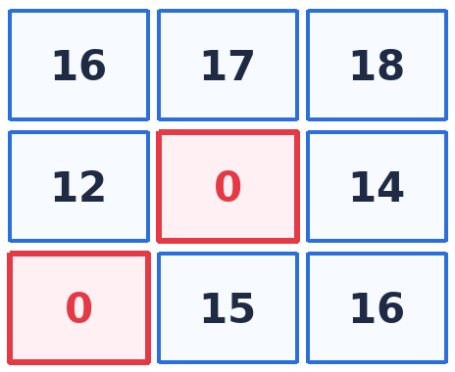 | أوجد الأرقام الناقصة في المصفوفة. | 1. الصف الأول: 16، 17، 18 ⇒ زيادة 1. 2. نطبّق نفس القاعدة على الصف الثاني: 12، (13)، 14. 3. والصف الثالث: (14)، 15، 16. | ✔ 13 و 14
🧮 المصفوفات الرقمية | 2 | علاقة الضرب (والقسمة عكسيًا) | 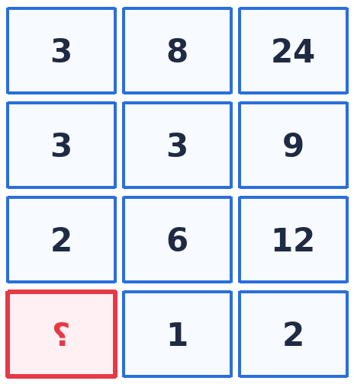 | أوجد الرقم الناقص في الصف الأخير. | 1. القاعدة: الرقم الأول × الرقم الثاني = الرقم الثالث. 2. الصف الأول: 3 × 8 = 24 ✓ — الصف الثاني: 3 × 3 = 9 ✓ — الصف الثالث: 2 × 6 = 12 ✓. 3. الصف الأخير: ؟ × 1 = 2 ⇒ ؟ = 2. 4. وبالعكس (كما ذكرت المدرّبة): من اليمين نضرب، ومن اليسار نقسم: 24 ÷ 8 = 3، و2 ÷ 1 = 2. | ✔ 2 | جرّب العلاقة في الاتجاهين: ضرب للتقدّم، وقسمة للرجوع — وابدأ بالصفوف الكاملة (التي لا ينقصها رقم).
🧮 المصفوفات الرقمية | 3 | الصف الأول = العمود الأول (مصفوفة مربّعة) | 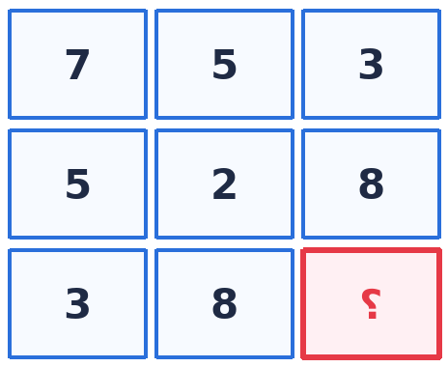 | أوجد الرقم الناقص. | 1. الصف الأول (7، 5، 3) يساوي تمامًا العمود الأول (7، 5، 3). 2. الصف الثاني (5، 2، 8) يساوي العمود الثاني (5، 2، 8). 3. إذن الصف الثالث (3، 8، ؟) يساوي العمود الثالث ⇒ ؟ = 8. | ✔ 8 | قاعدة «الصف = العمود» من أسرع القواعد: تحقق من صف واحد فقط لتحل المصفوفة كلها.
🧮 المصفوفات الرقمية | 4 | مجموع مربّعي الطرفين = الوسط | 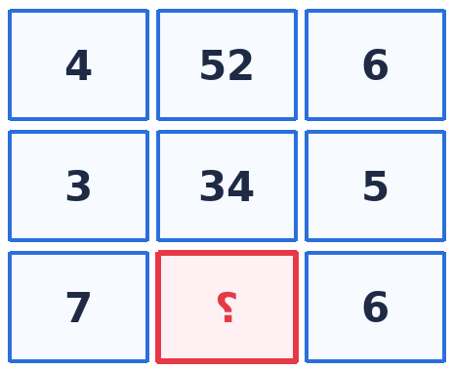 | أوجد الرقم الناقص. | 1. الصف الأول: 4² + 6² = 16 + 36 = 52 ✓. 2. الصف الثاني: 3² + 5² = 9 + 25 = 34 ✓. 3. الصف الثالث: 7² + 6² = 49 + 36 = 85. | ✔ 85 | علامة هذا النمط: رقم كبير في المنتصف بين رقمين صغيرين.
🧮 المصفوفات الرقمية | 5 | زيادة متصاعدة +1، +2، +3 | 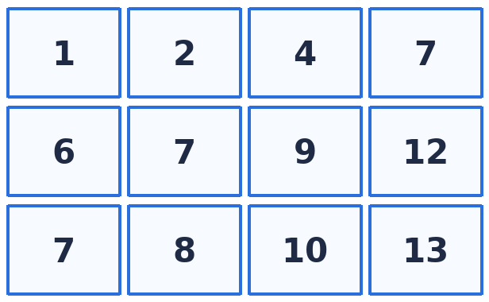 | تحقّق من النمط وأكمل ما ينقصك إن وُجد. | 1. الصف الأول: 1 (+1) 2 (+2) 4 (+3) 7. 2. الصف الثاني: 6 (+1) 7 (+2) 9 (+3) 12. 3. الصف الثالث: 7 (+1) 8 (+2) 10 (+3) 13. | ✔ النمط: +1، +2، +3 في كل صف
🧮 المصفوفات الرقمية | 6 | نمط متذبذب +2 ثم −3 | 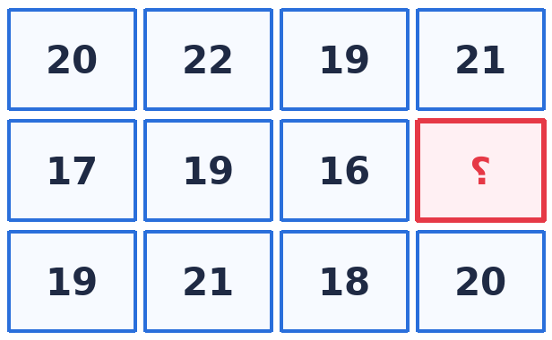 | أوجد الرقم الناقص. | 1. الصف الأول: 20 (+2) 22 (−3) 19 (+2) 21. 2. نطبّق على الصف الثاني: 17 (+2) 19 (−3) 16 (+2) 18. | ✔ 18
🧮 المصفوفات الرقمية | 7 | مجموع أول ثلاثة أرقام = الرابع | 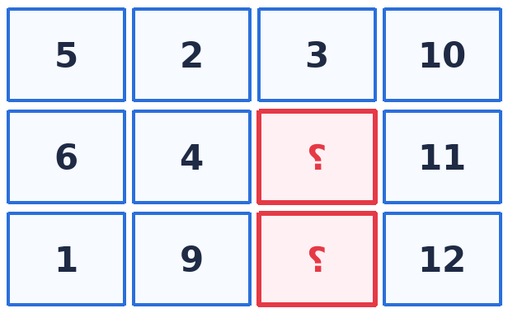 | أوجد الرقمين الناقصين. | 1. الصف الأول: 5 + 2 + 3 = 10 ✓. 2. الصف الثاني: 6 + 4 + ? = 11 ⇒ ؟ = 1. 3. الصف الثالث: 1 + 9 + ? = 12 ⇒ ؟ = 2. | ✔ 1 و 2
🧮 المصفوفات الرقمية | 8 | زيادة ثابتة 4 (أفقيًا ورأسيًا) | 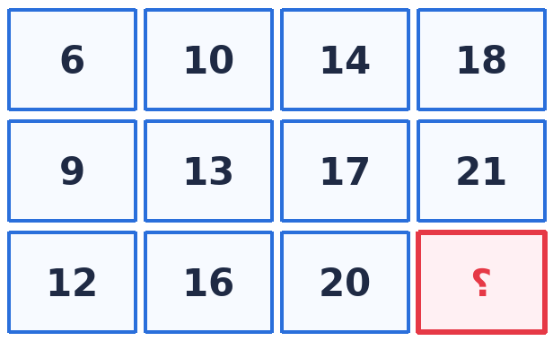 | أوجد الرقم الناقص. | 1. كل صف يزيد 4: 6، 10، 14، 18. 2. كل عمود يزيد 3: 6، 9، 12. 3. الصف الثالث: 12، 16، 20، (24). | ✔ 24
🧩 الشكل المكمل (النمط المتكرر) | 1 | دورة: مثلث مصمت / دائرة مفرغة |  | ما الشكل الناقص في نهاية السلسلة؟ | 1. الدورة: مثلث ثم دائرة، مثلث ثم دائرة ⇒ التالي دائرة. 2. الصفة الثانية: المثلث دائمًا «مصمت»، والدائرة دائمًا «مفرغة». 3. إذن المطلوب: دائرة مفرغة. | ✔ دائرة مفرغة
🧩 الشكل المكمل (النمط المتكرر) | 2 | دورة ثلاثية + صفة المصمت/المفرغ |  | ما الشكل الناقص؟ | 1. الدورة: مثلث ← دائرة ← مربع ← (تعيد نفسها) مثلث ← دائرة ⇒ التالي مربع. 2. الصفة الثانية تتناوب: مصمت، مفرغ، مصمت، مفرغ، مصمت ⇒ التالي مفرغ. | ✔ مربع مفرّغ | حلّها دائمًا على خطوتين: الشكل أولًا، ثم صفته (مصمت/مفرغ).
🧩 الشكل المكمل (النمط المتكرر) | 3 | الدائرة ناقصة ربع: أي ربع هو المطلوب؟ |  | السلسلة: مربع، دائرة ناقصة ربع، مربع، دائرة ناقصة ربع … أي دائرة هي المطلوبة؟ | 1. الخطوة 1: الدورة تعطينا «دائرة ناقصة ربع». 2. الخطوة 2: تابع الأرباع المأكولة: يمين أعلى ← يسار أسفل ← يسار أعلى. 3. المتبقي من الأرباع الأربعة هو الربع الذي لم يُؤكل بعد ⇒ الدائرة التي ينقصها ذلك الربع. | ✔ الدائرة الناقصة الربع الرابع (يمين أسفل) | ارسم الدائرة وقسّمها 4 أرباع على ورقتك، وظلّل الأرباع التي ظهرت، فالباقي هو الإجابة.
🧩 الشكل المكمل (النمط المتكرر) | 4 | شروط ثلاثة: مصمت/مفرغ + كبير/صغير + انعكاس مرآتي |  | أكمل السلسلة (دوائر ناقصة ربع). | 1. الشرط 1 (مصمت/مفرغ): مصمت، مفرغ، مصمت، مفرغ، مصمت ⇒ المطلوب مفرغ (فاضي). 2. الشرط 2 (الحجم): المصمت دائمًا صغير، والمفرغ دائمًا كبير ⇒ المطلوب كبير. 3. الشرط 3 (الانعكاس): الشكل المطلوب هو انعكاس مرآتي للذي قبله (كأن بينهما مرآة). | ✔ دائرة مفرغة كبيرة، وانعكاسها مطابق للشكل الخامس | كلما زادت الشروط زادت دقة الاستبعاد: استبعد بشرط واحد فقط لتصل للإجابة بسرعة.
🧩 الشكل المكمل (النمط المتكرر) | 5 | دورة رباعية مع المصمت/المفرغ |  | ما الشكل التالي؟ | 1. الدورة الرباعية: مربع ← مثلث ← نجمة ← دائرة (تتكرر مرتين). 2. بعد الدائرة الثانية تعود الدورة ⇒ المطلوب مربع. 3. الصفة: مفرغ، مصمت، مفرغ، مصمت … ⇒ المربع المطلوب مفرّغ. | ✔ مربع مفرّغ
🧩 الشكل المكمل (النمط المتكرر) | 6 | الإشارة (+) والمثلث: الاتجاه والخطوط الداخلية |  | أكمل السلسلة. | 1. الدورة: + then مثلث then + then مثلث ⇒ التالي مثلث. 2. اتجاه المثلث: معتدل then مقلوب then معتدل then مقلوب ⇒ التالي مقلوب. 3. واتجاه الخطوط الداخلية يتبع نفس فكرة التكرار: خط، خط، معكوس، خط، خط، معكوس … | ✔ مثلث مقلوب
🧩 الشكل المكمل (النمط المتكرر) | 7 | نوع الشكل + عدد النقاط يتزايد |  | أكمل (الدورة: مثلث، سداسي، دائرة). | 1. الدورة الثلاثية: مثلث ← سداسي ← دائرة ⇒ التالي دائرة. 2. ننتقل لعدد النقاط داخل الدائرة: 3، 3، 4 … (يثبت، يثبت، يزيد 1). 3. ثم 5، 5 ⇒ التالي يزيد نقطة ⇒ 6 نقاط (وليس 7). | ✔ دائرة بداخلها 6 نقاط | عدّ النقاط بصوت منخفض أو بإصبعك على الشاشة؛ الخطأ في العدّ سبب شائع للخسارة.
🧩 الشكل المكمل (النمط المتكرر) | 8 | كبير/صغير + عدد الخطوط الداخلية |  | النمط: شكل كبير ثم نفس الشكل صغيرًا. فما التالي؟ | 1. كل شكل يظهر مرتين: كبير then صغير. 2. بعد النجمة الكبيرة then النجمة الصغيرة يأتي المربع الكبير then المربع الصغير. 3. وفي الشكل الصغير عدد الخطوط الداخلية يتكرر: 1، 2، 3، 1، 2، 3 ⇒ المطلوب 3 خطوط. | ✔ مربع صغير بداخله 3 خطوط
🧩 الشكل المكمل (النمط المتكرر) | 9 | حركة مربع صغير داخل مصفوفة 3×3 | 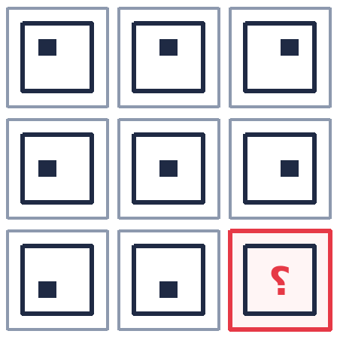 | أين يكون المربع الصغير في الخانة الأخيرة؟ | 1. المربع الكبير ثابت، والمربع الصغير هو الذي يتحرك. 2. الصف الأول: فوق يسار ← فوق وسط ← فوق يمين. 3. الصف الثاني: وسط يسار ← وسط ← وسط يمين. 4. الصف الثالث: تحت يسار ← تحت وسط ⇒ التالي تحت يمين. | ✔ المربع الصغير في «تحت يمين» | تتبّع الجزء المتحرك فقط وتجاهل الثابت — هذا يختصر الوقت لأقل من 10 ثوانٍ.
🧩 الشكل المكمل (النمط المتكرر) | 10 | مصفوفة: نوع الخلفية + الخط الداخلي | 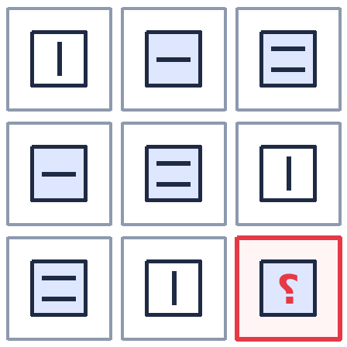 | أكمل المصفوفة (الخلفية والخط الداخلي). | 1. انظر للأشكال الكبيرة أولًا: الخلفيات ثلاثة أنواع (فاضي، مخطط، مربعات/مظلل) ولا يتكرر أي نوع مرتين في نفس الصف. 2. الصف الثالث فيه: مظلل + فاضي ⇒ الناقص «مخطط». 3. ثم نراجع الخط الداخلي: طولي، عرضي، خطّين ⇒ الطولي تكرر مرتين، والعرضي ثلاث مرات، والخطّان ثلاث مرات ⇒ الناقص هو الخط الطولي. | ✔ خلفية مخطّطة + خط داخلي طولي | في مصفوفات الأشكال: كل صف وكل عمود يحتوي كل الأنواع مرة واحدة.
🧩 الشكل المكمل (النمط المتكرر) | 11 | تزايد عدد النقاط في كل صف | 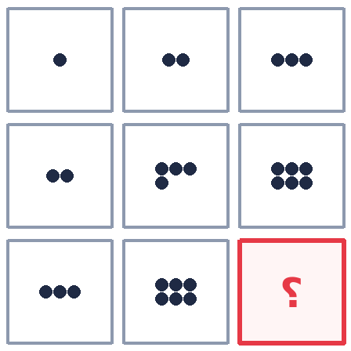 | كم نقطة في الخانة الناقصة؟ | 1. الصف الأول: 1، 2، 3 ⇒ يزيد 1. 2. الصف الثاني: 2، 4، 6 ⇒ يزيد 2. 3. الصف الثالث: 3، 6، … ⇒ يزيد 3 ⇒ 9. | ✔ 9 نقاط
🧩 الشكل المكمل (النمط المتكرر) | 12 | نفس المجموعة تتكرر في كل صف | 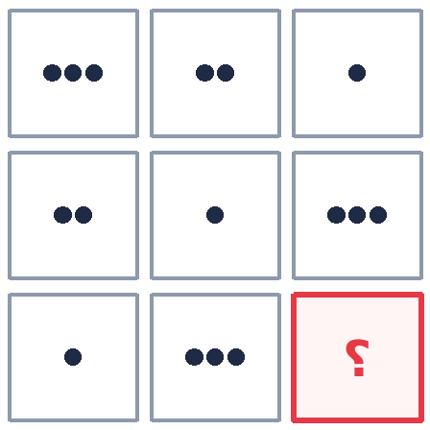 | كم دائرة في الخانة الناقصة؟ | 1. كل صف يحتوي نفس المجموعة {1، 2، 3} بترتيب مختلف. 2. الصف الثالث فيه: 1 then 3 ⇒ الناقص 2. | ✔ دائرتان
🧩 الشكل المكمل (النمط المتكرر) | 13 | تزايد عدد الأضلاع |  | ما الشكل التالي؟ | 1. عدد الأضلاع/الخطوط: 2 then 3 then 4 ⇒ يزيد 1. 2. التالي: 5 أضلاع ⇒ مخمّس. | ✔ مخمّس (5 أضلاع)
🧩 الشكل المكمل (النمط المتكرر) | 14 | الدمج: شكل + شكل = شكل |  | الشكل الأول + الثاني = الثالث. طبّق الفكرة. | 1. لاحظ أن الشكل الثالث هو نتيجة وضع الثاني داخل الأول (دمج). 2. طبّق نفس الدمج على الصف الثاني من السؤال لتختار الناتج. | ✔ الشكل الناتج عن إدخال الجزء الثاني داخل الأول في نفس الموضع | في الدمج: انتبه لموضع الإدخال (المنتصف أم الطرف) — هذا هو الفرق بين الإجابتين المتشابهتين.
🎲 المكعبات وطي المكعبات | 1 | الاستبعاد: الوجهان بينهما فاصل لا يجتمعان | 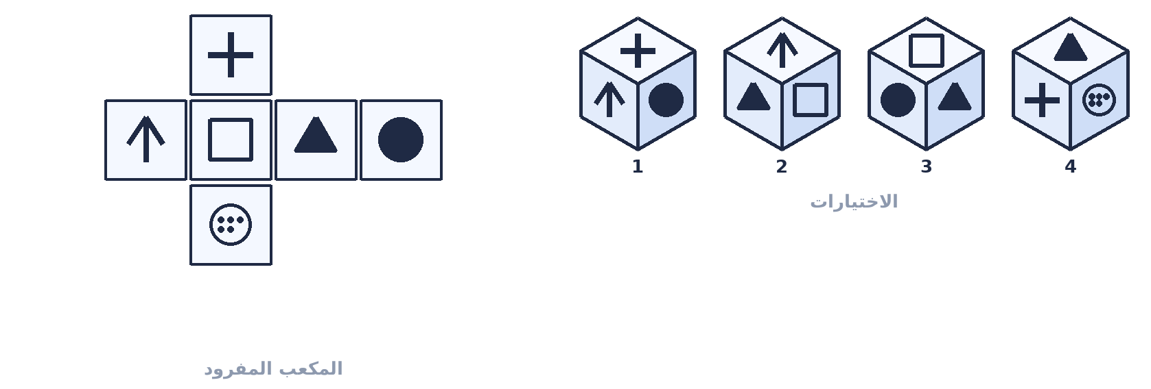 | أيّ الأشكال يمثّل المكعب بعد طيّه؟ | 1. حدّد الأزواج التي بينها مربع فاصل: (السهم ↔ المربع الفاضي) و(الدائرة ↔ المثلث). 2. هذان الزوجان لا يظهران معًا في أي منظور. 3. الاختيار 1: يظهر فيه السهم مع الدائرة (لا مانع بينهما) لكن اتجاه السهمين مختلف ⇒ يُستبعد. 4. الاختيار 3: يظهر المربع مع الدائرة وهما بينهما فاصل ⇒ خاطئ. 5. الاختيار 4: يظهر السهم مع المربع الفاضي وهما بينهما فاصل ⇒ خاطئ. 6. يبقى الاختيار 2: الوجوه الثلاثة فيه لا تمنعها قاعدة الفاصل. | ✔ الشكل 2 | ارسم على المكعب المفرود علامة ✗ على كل زوج «بينهما فاصل» قبل النظر للاختيارات.
🎲 المكعبات وطي المكعبات | 2 | طريقة الترقيم (1،1 / 2،2 / 3،3) |  | أيّ الاختيارات يمثّل مكعبًا صحيحًا؟ | 1. في المكعب المفرود: رقم كل وجهين بينهما فاصل بنفس الرقم ⇒ (5 نقاط، 4 نقاط) = 1 و(الإكس، الدائرة) = 2 و(المربع الأسود، النجمة) = 3. 2. المنظور الصحيح يظهر وجهًا واحدًا من كل زوج: أي 1 و2 و3 معًا بدون تكرار. 3. الاختيار 1: يكرر «5 نقاط» مرتين ⇒ خاطئ. 4. الاختيار 3: يكرر المربع الأسود مرتين ⇒ خاطئ. 5. الاختيار 4: يظهر الإكس مع الدائرة (نفس الرقم 2) ⇒ خاطئ. 6. الاختيار 2: دائرة (2) + مربع أسود (3) + 5 نقاط (1) ⇒ 1 و2 و3 بدون تكرار ⇒ صحيح. | ✔ الشكل 2 | الترقيم ممتاز للتدرّب في البيت، لكن في الامتحان استخدم الاستبعاد لأنه أسرع.
🎲 المكعبات وطي المكعبات | 3 | طريقة المثلثات (الأوجه التي تلتقي في ركن) |  | المكعب المفرود فيه نجمة مكررة 4 مرات ودائرة مكررة مرتين. أيّ منظور صحيح؟ | 1. النجمة مكررة 4 مرات والدائرة مرتان ⇒ في أي ركن تلتقي: نجمتان + دائرة. 2. الاختيار 1: ثلاث نجم ⇒ خاطئ (لا تلتقي ثلاث نجم في ركن واحد). 3. الاختيار 2: دائرتان ⇒ خاطئ (الدائرتان وجهان متقابلان). 4. الاختيار 4: ثلاث دوائر ⇒ خاطئ. 5. الاختيار 3: نجمتان + دائرة ⇒ صحيح. | ✔ الشكل 3 (نجمتان + دائرة) | قاعدة سريعة: مكرّر 4 مرات + مكرّر مرتين ⇒ خذ 2 من الأول و1 من الثاني.
🎲 المكعبات وطي المكعبات | 4 | اتجاه عقارب الساعة |  | كل الأشكال صحيحة ما عدا شكلًا واحدًا — استخرج الشكل الخاطئ. | 1. هذا النوع يُحل بعقارب الساعة: علامته أن الوجه الأمامي ثابت في كل الاختيارات. 2. امشِ من الوجه الأمامي ← الأعلى ← اليمين ← الأسفل ← اليسار (ترتيب عقارب الساعة). 3. اختبر كل خيار: إن ظهرت الأوجه الثلاثة بنفس ترتيب عقارب الساعة ⇒ صحيح. 4. الاختيار 4 يخالف ترتيب بقية الاختيارات (يسير عكس عقارب الساعة) ⇒ هو الخاطئ المطلوب. | ✔ الشكل 4 | ارسم بإصبعك دورة الساعة على الشكل: فوق ← يمين ← تحت ← يسار.
🎲 المكعبات وطي المكعبات | 5 | حل «بمجرد النظر» — عدّ الأشكال |  | المكعب المفرود فيه دائرتان سوداوان فقط. أيّ شكل هو الخاطئ؟ | 1. عدد الدوائر السوداء في المفرود = 2 ⇒ لا يمكن أن يظهر منظور فيه 3 دوائر سوداء. 2. الاختيار 1 يظهر ثلاث دوائر سوداء ⇒ هو الخاطئ فورًا، بلا ترقيم ولا تخيل. | ✔ الشكل 1 | قبل أي طريقة: قارن «عدد مرات تكرار كل شكل» مع ما ظهر في الاختيار.
🎲 المكعبات وطي المكعبات | 6 | الطول والعرض (اتجاه الوجه المجاور) |  | استخرج الشكل الخاطئ. | 1. انظر للوجه المجاور: في المفرود، وجه «النقطتان» يلي وجه «الخط المتقاطع» بالطول. 2. أي اختيار يجعل أحد الوجهين بالعرض بدل الطول ⇒ خاطئ بمجرد النظر. | ✔ الاختيار الذي يجاور فيه الوجه بوضع عرضي | قاعدة الطول/العرض تنهي السؤال في ثانيتين: قارن اتجاه الرمز على الوجه المجاور.
🧊 تدوير الأشكال والتصور المكاني (بيردو) | 1 | حدّد نوع الحركة أولًا | 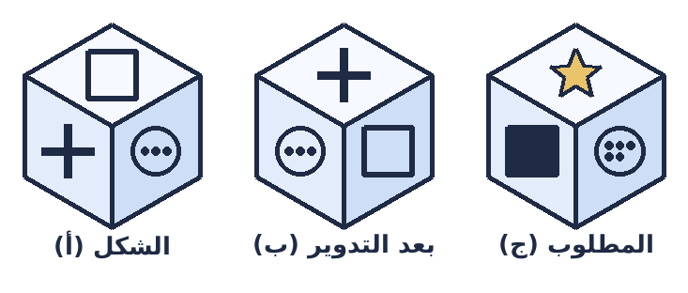 | الشكل (أ) تحوّل إلى (ب). طبّق نفس التحويل على (ج). | 1. قارن (أ) بـ(ب): أي وجه صار في الأعلى؟ وأي وجه صار أمامك؟ 2. الوجه الذي كان على اليسار صار أمامك، والذي كان فوق صار على اليمين ⇒ حركة دوران باتجاه واحد. 3. طبّق نفس الدوران على (ج): حرّك الوجوه بنفس الاتجاه خطوة واحدة. 4. تأكد من علامة واحدة فقط (مثل المربع الأسود) أنها صارت في المكان المتوقّع. | ✔ الشكل الذي ينتج عن نفس الدوران (اختره من البدائل بمقارنة علامة واحدة) | لا تراقب كل الوجوه معًا — راقب علامة واحدة فقط؛ هذا أسرع وأقل خطأً.
🧊 تدوير الأشكال والتصور المكاني (بيردو) | 2 | قاعدة «الوشّ والضهر» | 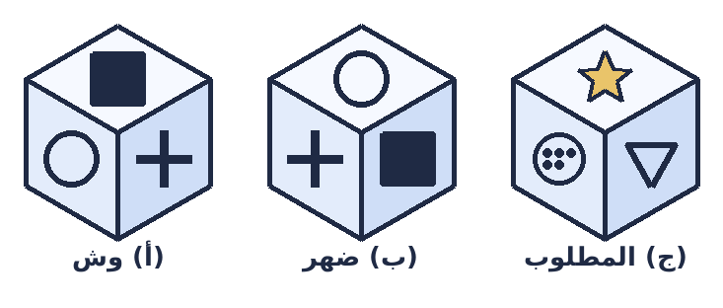 | الشكل (أ) كان يواجهك فأعطى (ب) ظهره. فما ظهر (ج)؟ | 1. الحركة من (أ) إلى (ب): الشكل أدار لك ظهره (180° حول المحور الرأسي). 2. إذن المطلوب من (ج) هو «ظهره». 3. الظهر: المستطيل/المربع الكبير يصبح في الواجهة، والجزء المائل يبقى في مكانه النسبي. 4. اختر البديل الذي يظهر الجزء الخلفي الكامل. | ✔ البديل الذي يُظهر ظهر الشكل (الجزء الخلفي الكبير)
🧊 تدوير الأشكال والتصور المكاني (بيردو) | 3 | قاعدة القاعدة: عند القلب يختفي ما خلف | 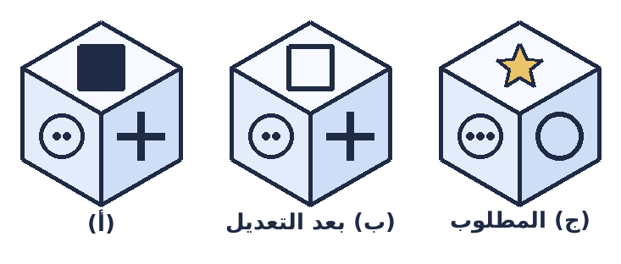 | في النموذج: تم «تعديل» الشكل (إقامته على قاعدته). طبّق ذلك على (ج). | 1. عند إقامة الشكل على قاعدته: القاعدة تصبح للأسفل وما كان ظاهرًا من الأعلى يبقى ظاهرًا. 2. الجزء الصغير الخلفي يختفي لأنه يصير خلف المنظور. 3. المطلوب إذن: شكل «واقف» يظهر وجهه الكامل بدون الجزء الخلفي الصغير. | ✔ البديل الذي يظهر الشكل واقفًا على قاعدته بدون الجزء الخلفي
🧊 تدوير الأشكال والتصور المكاني (بيردو) | 4 | الزاوية والانعكاس (كأنه أمام مرآة) | 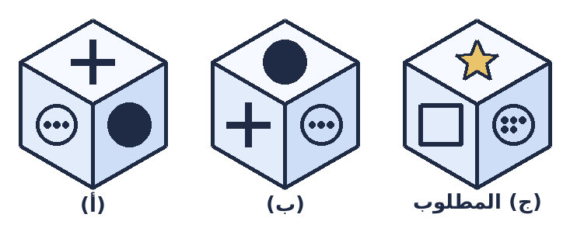 | الزاوية انعكست في النموذج. طبّق نفس الانعكاس على (ج). | 1. لاحظ النقطة/الزاوية في (أ): كانت في جهة فصارت في الجهة المعاكسة في (ب) ⇒ انعكاس مرآتي. 2. طبّق الانعكاس نفسه على (ج): بدّل جهة اليمين باليسار. 3. تجاهل البدائل التي تدوّر الشكل بدل عكسه. | ✔ البديل المعكوس (مرآة) للشكل (ج) | الفرق بين الدوران والانعكاس: الدوران يحافظ على ترتيب الوجوه، والانعكاس يعكسه.
🔄 الأشكال المتطابقة والمماثلة وتدوير الأشكال | 1 | المطابق موجود كما هو |  | اختر الشكل المطابق. | 1. الدائرة على اليمين في الشكل الأصلي ⇒ أي خيار يجعلها على اليسار يُستبعد. 2. الخط في المنتصف جهة اليسار ⇒ الخيار الذي يغيّر مكانه يُستبعد. 3. الخط السفلي جهة اليسار ⇒ الخيار الذي يوجّهه لجهة أخرى يُستبعد. 4. يبقى الخيار المطابق تمامًا. | ✔ الخيار المطابق (2 في الفيديو)
🔄 الأشكال المتطابقة والمماثلة وتدوير الأشكال | 2 | مقارنة الأرباع المظللة واحدًا واحدًا | 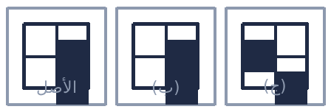 | أيّ الخيارين (ب) أم (ج) مطابق للأصل؟ | 1. قارن الأرباع واحدًا واحدًا: أعلى يمين مظلل؟ — نعم في الاثنين. 2. أعلى يسار مظلل؟ — في (ب) نعم، وفي (ج) لا ⇒ يُستبعد (ج). 3. أسفل يمين وأسفل يسار: يطابقان في (ب). 4. (ب) هو نفس الشكل بدون أي تدوير أو انعكاس. | ✔ (ب) | لا تنظر للشكل كله مرة واحدة — قارن «ربع ربع»، فهذا يمنع الخداع البصري.
🔄 الأشكال المتطابقة والمماثلة وتدوير الأشكال | 3 | تدوير 180 درجة (وليس انعكاسًا) | 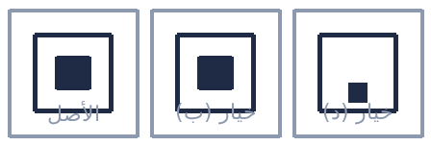 | مربع أبيض كبير بداخله مربع أسود صغير — أي الخيارات مطابق بعد التدوير؟ | 1. لا يوجد شكل مطابق تمامًا بدون تغيير ⇒ نتخيل التدوير. 2. الانعكاس (المرآة) مرفوض: السؤال يطلب «نفس الشكل» وليس صورته في المرآة. 3. ندوّر 180°: المربع الأسود ينتقل من أعلى إلى أسفل (نفس الموضع النسبي بعد نصف دورة). 4. الخيار (د) هو نتيجة دوران 180° ⇒ هو الصحيح. | ✔ (د) — بعد تدوير 180° | الانعكاس ≠ التدوير. هذه النقطة تسقط فيها أعلى النسب المئوية.
🔄 الأشكال المتطابقة والمماثلة وتدوير الأشكال | 4 | «إذا تحوّل هذا إلى هذا» — استخرج التحويل وطبّقه |  | الدائرة الصغيرة بحدّ أسود تحوّلت إلى دائرة كبيرة منقّطة. فما نتيجة تحويل المربع الصغير الأسود؟ | 1. استخرج التحويل: صغير ⇒ كبير، وحدّ أسود ⇒ حدّ منقّط. 2. طبّقه على المربع: مربع صغير أسود ⇒ مربع كبير منقّط. | ✔ مربع كبير منقّط
🔄 الأشكال المتطابقة والمماثلة وتدوير الأشكال | 5 | زيادة الأضلاع للشكل الخارجي والداخلي |  | المخمّس (5) الذي بداخله مربعان تحوّل إلى مسدّس (6) بداخله مخمّسان. فما مصير المربع الذي بداخله مثلث؟ | 1. القاعدة: الشكل الخارجي يزيد ضلعًا (+1) والشكل الداخلي يزيد ضلعًا (+1). 2. مخمّس (5) ⇒ مسدّس (6)، ومربع (4) ⇒ مخمّس (5). 3. نطبّقها: المربع (4) ⇒ مخمّس (5)، والمثلث (3) ⇒ مربع (4). | ✔ مخمّس بداخله مربع
🔄 الأشكال المتطابقة والمماثلة وتدوير الأشكال | 6 | تصغير الحجم مع بقاء الشكل |  | المعيّن الكبير أصبح معيّنًا صغيرًا. فما مصير المخمّس الكبير؟ | 1. التحويل: نفس الشكل ولكن مصغّر، مع بقاء اللون. 2. إذن المخمّس الكبير الأسود ⇒ مخمّس صغير أسود. | ✔ مخمّس صغير أسود
🔄 الأشكال المتطابقة والمماثلة وتدوير الأشكال | 7 | الدمج في موضع محدّد (ليس المنتصف!) |  | في النموذج دُمج الشكلان بوضع الثاني قريبًا من الطرف (لا في المنتصف). طبّق ذلك. | 1. تأكد من موضع الإدخال: في النموذج لم يوضع السهم في منتصف النجمة بل مال للطرف. 2. استبعد: السهم المقلوب، والسهم الجانبي، والسهم في اليسار، والسهم في المنتصف. 3. الصحيح هو الذي يضع السهم في نفس الموضع النسبي. | ✔ الخيار (ب) — لأنه نفس الموضع النسبي | أشهر خطأ في هذا السؤال: اختيار الشكل الذي يضع الجزء في المنتصف.
🔄 الأشكال المتطابقة والمماثلة وتدوير الأشكال | 8 | الفصل + تبديل الألوان |  | الدائرتان المتداخلتان انفصلتا وتبادلتا الألوان. طبّق ذلك على المربع والسداسي. | 1. ما حدث: (أ) فصل الشكلين عن بعضهما، (ب) تبديل الألوان (الأبيض صار أسود والعكس). 2. نُخرج السداسي من داخل المربع. 3. نبدّل اللونين: المربع كان أبيض ⇒ يصبح بلون السداسي (رمادي/أسود)، والسداسي ⇒ أبيض. | ✔ مربع كبير بلون السداسي + سداسي أبيض بجانبه (الخيار د)
🔄 الأشكال المتطابقة والمماثلة وتدوير الأشكال | 9 | التصور المكاني: النظر من أعلى | 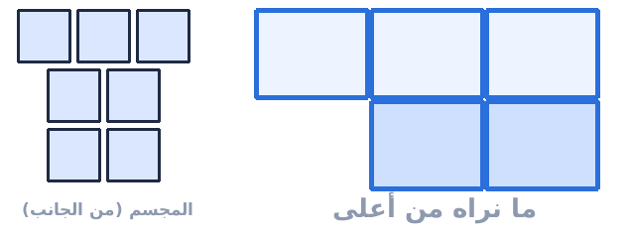 | انظر للمجسم من أعلى: ماذا ترى؟ | 1. ما تحت المجسم لن تراه — انظر للسطح العلوي فقط. 2. الصف العلوي: 3 مربعات بالعرض. 3. والصف الذي يليه: مربعان (وليس ثلاثة) ⇒ أي اختيار يعطي 3 مربعات في الأسفل خاطئ. 4. تأكد أيضًا: المربع الملاصق على نفس المستوى أم أعلى؟ | ✔ مستطيل من 3 مربعات + مربعان في الصف الذي يليه | تخيّل نفسك في السماء تنظر لأسفل: ترى الأسطح فقط، ولا ترى الجوانب الجانبية.
🔄 الأشكال المتطابقة والمماثلة وتدوير الأشكال | 10 | الشكل المرسوم باليد: الاستبعاد بالصفات | 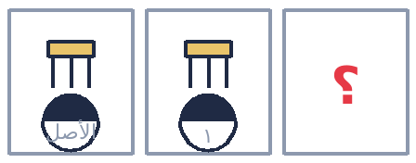 | اختر الشكل المطابق للشكل المرسوم (شبيه المصباح). | 1. الصفات: جزء علوي (كالغطاء) + ذراع من 3 خطوط + دائرة مقسومة نصفين نصفها مظلل. 2. يُستبعد الخيار الذي يجعل الدائرة غير مظللة. 3. يُستبعد الخيار الذي يجعل الذراع خطّين فقط. 4. يُستبعد الخيار الذي يجعل الأسفل مربعًا بدل الدائرة. 5. الصحيح هو الذي يميل/يستند على قاعدته (دوران) مع بقاء كل الصفات. | ✔ الخيار 1 (بعد ميل الشكل على قاعدته)
🔄 الأشكال المتطابقة والمماثلة وتدوير الأشكال | 11 | نفس الشكل «بالعدد» (عدّ المربعات) | 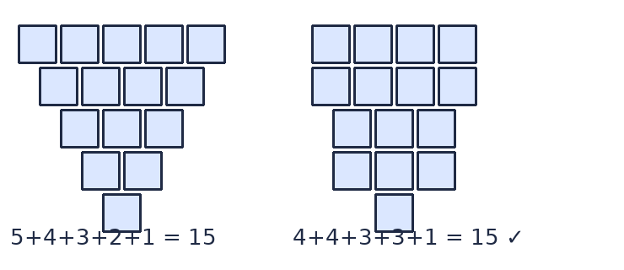 | إن لم تجد نفس الشكل بين الخيارات، فابحث عن الشكل الذي يحتوي نفس العدد من المربعات. | 1. عدّ مربعات الشكل الأصلي: 5 + 4 + 3 + 2 + 1 = 15. 2. ابحث بين الخيارات عن شكل عدد مربعاته 15 (حتى لو اختلف ترتيبها). 3. استبعد أي خيار مجموعه 14 أو 12. | ✔ الشكل الذي مجموع مربعاته 15 | يأتي السؤال بصيغتين: (1) نفس الشكل بالضبط، (2) نفس الشكل بالعدد. انتبه لأي صيغة مطلوبة.
🧷 تركيب الأشكال بمعلومية X, Y, Z | 1 | قطعتان عليهما X + مثلث عليه Z | 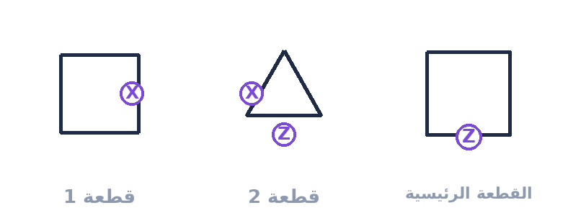 | ركّب القطع بحيث تلتصق X مع X و Z مع Z لتحصل على الشكل النهائي. | 1. X على القطعة 1 تلتصق مع X على القطعة 2. 2. Z على القطعة 2 تلتصق مع Z على القطعة الرئيسية. 3. تخيّل المثلث مثبّتًا على المربع من جهة X، ثم المجموعة مثبّتة على المربع الكبير من جهة Z. 4. قارن الناتج بالبدائل واختر المطابق. | ✔ البديل الذي يظهر القطع ملتصقة بنفس الترتيب (ب في الفيديو)
🧷 تركيب الأشكال بمعلومية X, Y, Z | 2 | المربع هو الشكل الرئيسي — حلّ من أول شرط |  | أيّ البدائل هو الشكل النهائي؟ | 1. X على المربع الرئيسي تلتصق مع X على المثلث ⇒ المثلث يصبح فوق المربع. 2. بمجرد أن تعرف أن المثلث «فوق»، تكفي هذه المعلومة وحدها لاستبعاد كل البدائل إلا واحدًا. 3. ثم تحقق: Y مع Y والباقي يثبت الاختيار. | ✔ البديل الذي يظهر المثلث فوق المربع (ج في الفيديو) | لا تكمل التركيب كله: أول شرط صحيح غالبًا يكفي لتحديد الإجابة من بين 4 بدائل.
🧷 تركيب الأشكال بمعلومية X, Y, Z | 3 | تدوير (قلب) إحدى القطعتين قبل اللصق | 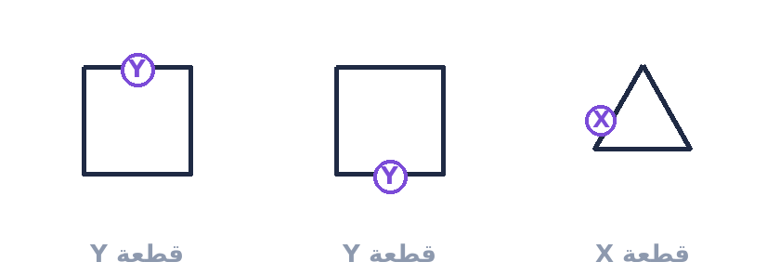 | ركّب القطع (قد تحتاج لتدوير إحداها). | 1. Y على القطعة الأولى تلتصق مع Y على الثانية ⇒ قد تحتاج لقلب إحداهما رأسًا على عقب. 2. X تلتصق مع X بعد التدوير. 3. الشكل الناتج: الكبير فوق والصغير تحت (أو العكس بحسب اتجاه اللصق). | ✔ البديل المطابق لترتيب القطع بعد التدوير (ب في الفيديو) | التدوير مسموح دائمًا في هذا النوع: الحرفان يتطابقان حتى لو قلبت القطعة.
📄 المرايا وثني الورق | 1 | قصّ ركن الربع المطبق ⇒ 4 قصّات | 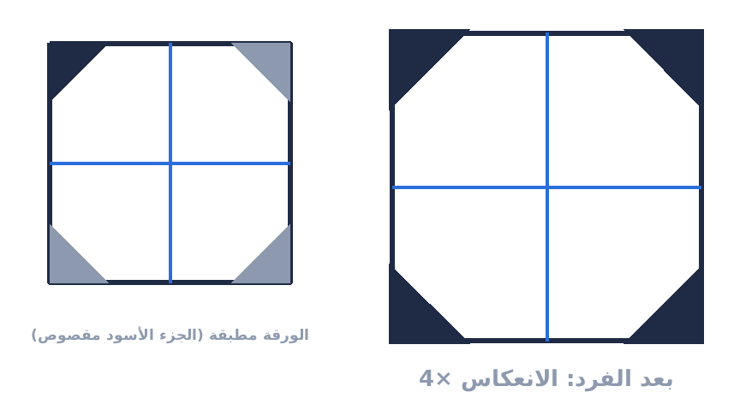 | ورقة طُبقت 4 أرباع، وقُصّ ركن الربع منها وهي مطبقة. كيف يبدو شكلها بعد الفرد؟ | 1. الجزء الأسود هو المقصوص ⇒ لا يبقى في الورقة. 2. انسخ القصّة في الأرباع الأربعة بصورة معكوسة (مرآة على خط الطيّ). 3. تظهر 4 قصّات متماثلة: واحدة في كل ربع، متناظرة حول مركز الورقة. | ✔ الشكل ذو القصّات الأربع المتناظرة حول المركز | ارسم خطوط الطيّ أولًا ثم اعكس الشكل عن كل خط — هكذا تضمن التناظر الصحيح.
📄 المرايا وثني الورق | 2 | دائرة + خط مائل ⇒ 4 دوائر + معين | 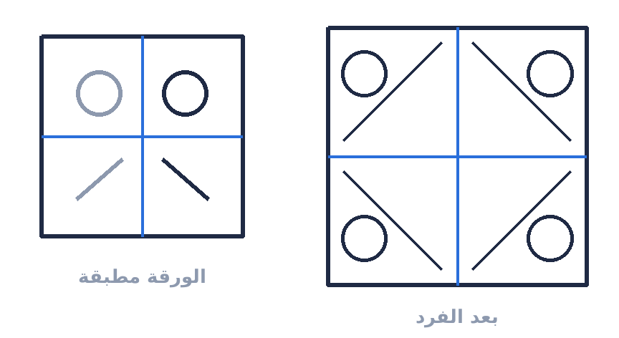 | رُسمت دائرة وخط مائل على الربع المطبق. ما شكل الورقة بعد الفرد؟ | 1. الدائرة تنعكس 4 مرات ⇒ 4 دوائر (واحدة في كل ربع). 2. الخط المائل مع انعكاساته يكوّن معينًا في منتصف الورقة. 3. النتيجة: 4 دوائر + معين في المنتصف. | ✔ 4 دوائر + معين في المنتصف
📄 المرايا وثني الورق | 3 | شكل أمام مرآة (من اليمين أو من اليسار) |  | ما صورة الشكل إذا وُضع أمام مرآة رأسية؟ | 1. المرآة الرأسية تعكس اليمين إلى اليسار (والعكس) ولا تغيّر الأعلى والأسفل. 2. كل ما كان على اليمين يصير على اليسار بنفس البعد عن خط المرآة. | ✔ الشكل معكوسًا أفقيًا | المرآة الرأسية: تعكس أفقيًا فقط. المرآة الأفقية: تعكس رأسيًا فقط.
📄 المرايا وثني الورق | 4 | قصّ دائرتين ⇒ 8 دوائر بعد الفرد | 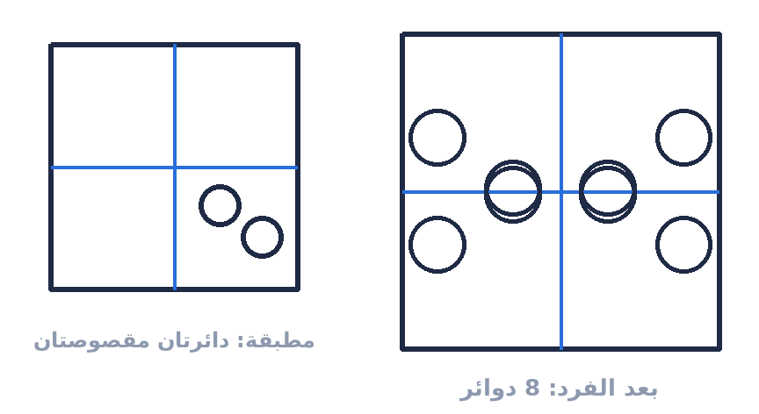 | قُصّت دائرتان من الربع المطبق. كم دائرة تظهر بعد الفرد؟ | 1. كل دائرة تنعكس 4 مرات ⇒ دائرتان × 4 = 8 دوائر. 2. تأكد أن الانعكاس حول خطّي الطيّ (وليس إزاحة بسيطة). | ✔ 8 دوائر | القاعدة العامة: عدد القصّات بعد الفرد = عددها في الربع × 4.
📄 المرايا وثني الورق | 5 | الطيّ المثلثي (نصفين ثم المثلث نصفين) | 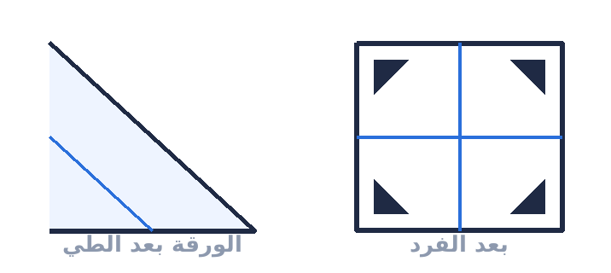 | طُبقت الورقة بشكل مثلث ثم طُبق المثلث نصفين، وقُصّ جزء من الحرف. ما النتيجة؟ | 1. الطيّ المثلثي يوصل الورقة في النهاية إلى «ربع» أيضًا (4 طبقات). 2. القصّة على حرف الربع تظهر منعكسة في الأرباع الأربعة. 3. النتيجة: القصّة تظهر عند الأطراف/الزوايا الأربع بصورة متناظرة. | ✔ الشكل ذو القصّات المتناظرة عند الأطراف الأربعة
😊 تعبيرات الوجه (المشاعر التعبيرية) | 1 | المفاجأة | 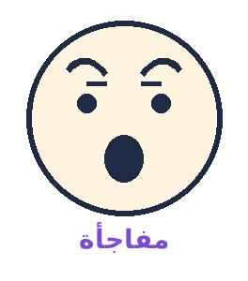 | ما الشعور الذي يعبّر عنه هذا الوجه؟ | 1. الحاجبان: مرتفعان ومقوّسان (منحنيان) لأعلى. 2. الجلد أسفل الحاجب: متمدد، مع تجاعيد أفقية بعرض الجبهة. 3. الجفون مفتوحة، ويظهر بياض العين من الأعلى والأسفل. 4. الفم: مفتوح قليلًا بشكل دائري. | ✔ مفاجأة | الفرق الحاسم بين المفاجأة والخوف: التجاعيد «عرضية» في المفاجأة و«بين الحاجبين» في الخوف.
😊 تعبيرات الوجه (المشاعر التعبيرية) | 2 | الخوف | 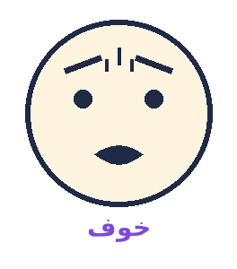 | ما هذا التعبير؟ | 1. الحاجبان: مرتفعان ومتقاربان في خط مستقيم (ليسا مقوّسين). 2. التجاعيد في المنتصف بين الحاجبين (رأسية) لا بعرض الجبهة. 3. الجفن الأعلى يرتفع والأسفل مشدود ⇒ بياض العين يظهر فوق العين فقط. 4. الفم مفتوح والشفتان مشدودتان/mسحوبتان إلى الخلف. | ✔ خوف
😊 تعبيرات الوجه (المشاعر التعبيرية) | 3 | الاشمئزاز | 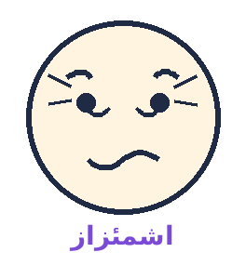 | ما هذا التعبير؟ | 1. ارتفاع جزء من الشفة (أو الجفن الأعلى) من جهة واحدة. 2. ارتفاع الوجنتين، وظهور خطوط تحت الجفن الأسفل. 3. كأن الشخص شمّ رائحة كريهة. | ✔ اشمئزاز
😊 تعبيرات الوجه (المشاعر التعبيرية) | 4 | الغضب | 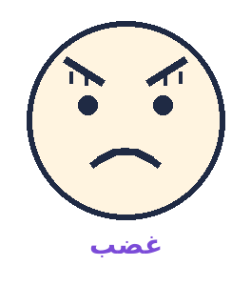 | ما هذا التعبير؟ | 1. الجفنان: منخفضان ومتقاربان ⇒ تظهر خطوط رأسية بين الجفنين. 2. الجفن الأسفل مشدود، والعينان تحدّقان بثبات (أو تجحظان). 3. الشفتان: مضغوطتان بقوة، أو الفم مفتوح بشكل مربع (الصياح). 4. اتساع فتحة الأنف وبروز الفك الأسفل. | ✔ غضب
😊 تعبيرات الوجه (المشاعر التعبيرية) | 5 | السعادة | 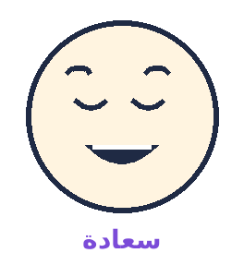 | ما هذا التعبير؟ | 1. ظهور الأسنان، والشفتان منسحبتان للخلف ولأعلى. 2. ظهور تجعيدَة من طرفي الأنف إلى طرفي الشفتين. 3. ارتفاع الوجنتين وظهور تجاعيد حول العينين من الطرف الخارجي. | ✔ سعادة
😊 تعبيرات الوجه (المشاعر التعبيرية) | 6 | الحزن | 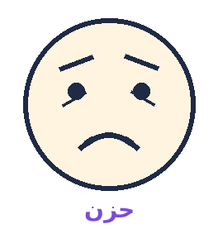 | ما هذا التعبير؟ | 1. الأركان الداخلية للجفنين تقترب من بعضها وترتفع قليلًا. 2. الجلد أسفل الجفن يأخذ شكل مثلث. 3. طرفا الشفتين يتجّهان للأسفل، والشفة السفلى تمتد للخارج. | ✔ حزن
😊 تعبيرات الوجه (المشاعر التعبيرية) | 7 | الازدراء / السخرية / عدم التصديق | 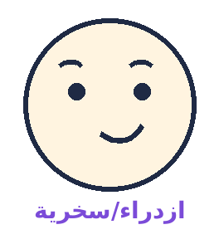 | إذا كان هذا رد فعل شخص أثناء حديثك معه، فماذا يعني؟ | 1. ارتفاع أحد جانبي الفم فقط (نصف ابتسامة). 2. وهذا يعني: السخرية، أو عدم الاهتمام، أو عدم تصديق ما تقول. | ✔ ازدراء/سخرية/عدم تصديق | في سؤال ورد فعلًا: «الولد بيعبّر عن إيه؟» ⇒ رفض / غضب / عدم تصديق — انتبه للفم من جهة واحدة.
😊 تعبيرات الوجه (المشاعر التعبيرية) | 8 | السبعة دفعة واحدة (مراجعة سريعة) |  | راجع العلامات الفارقة للسبعة تعبيرات في صورة واحدة. | 1. المفاجأة: حاجبان مقوّسان + تجاعيد عرضية + بياض العين فوق وتحت. 2. الخوف: حاجبان مستقيمان متقاربان + تجاعيد بينهما + بياض أعلى العين فقط. 3. الاشمئزاز: شفة مرفوعة + وجنتان مرتفعتان. 4. الغضب: جفنان منخفضان + خطوط رأسية + شفتان مضغوطتان. 5. السعادة: أسنان ظاهرة + تجاعيد حول العينين. 6. الحزن: أطراف الشفتين للأسفل + مثلث تحت الجفن. 7. الازدراء: رفع جانب واحد من الفم. | ✔ احفظ العلامة الفارقة لكل تعبير (حاجب - عين - فم)
➕ أنماط إضافية شائعة في اختبارات القدرات | 1 | الشكل الشاذ (اختر المختلف) |  | أيّ الأشكال مختلف عن البقية؟ | 1. أربعة أشكال مضلّعة (لها أضلاع وزوايا)، والخامس دائرة (ليس لها أضلاع). 2. إذن المختلف هو الدائرة. | ✔ الدائرة | في الشكل الشاذ: سمِّ خاصية واحدة (عدد الأضلاع/التظليل/الاتجاه) وابحث عن من يخالفها.
➕ أنماط إضافية شائعة في اختبارات القدرات | 2 | تناظر لفظي (أ : ب :: ج : د) |  | كتاب : مؤلف :: لوحة : ...؟ | 1. العلاقة: الكتاب من إنتاج المؤلف (شيء وصانعه). 2. نطبّقها: اللوحة من إنتاج الرسّام. | ✔ رسّام | حدّد العلاقة بدقة (الكل إلى الجزء، السبب إلى النتيجة، الشيء إلى صانعه…).
➕ أنماط إضافية شائعة في اختبارات القدرات | 3 | مصفوفة هندسية: التغيير أفقيًا + رأسيًا | 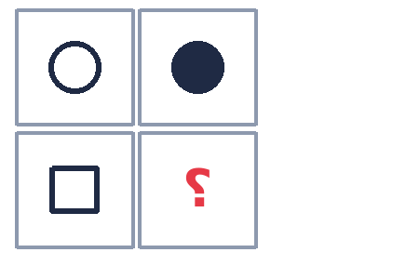 | أكمل المصفوفة. | 1. أفقيًا (الصف الأول): الدائرة تتحول من مفرغة إلى مصمتة. 2. رأسيًا (العمود الأول): الدائرة تتحول إلى مربع (تغيّر الشكل). 3. إذن الخانة الناقصة تجمع التغييرين: مربع مصمت. | ✔ مربع مصمت | في مصفوفات الأشكال: حلّل الصف (تغيير 1) + العمود (تغيير 2) ثم اجمعهما.
➕ أنماط إضافية شائعة في اختبارات القدرات | 4 | سؤال استنتاج (اقرأ المعطيات فقط) | 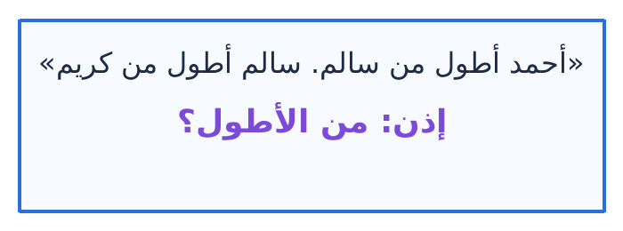 | مَن الأطول؟ | 1. رتب المعطيات: أحمد > سالم > كريم. 2. الأطول هو أحمد. | ✔ أحمد | لا تستنتج أكثر من المعطيات — كثير من البدائل تكون «محتملة» لكنها غير مدعومة بالنص.
➕ أنماط إضافية شائعة في اختبارات القدرات | 5 | موقف سلوكي (الجدارات السلوكية) | 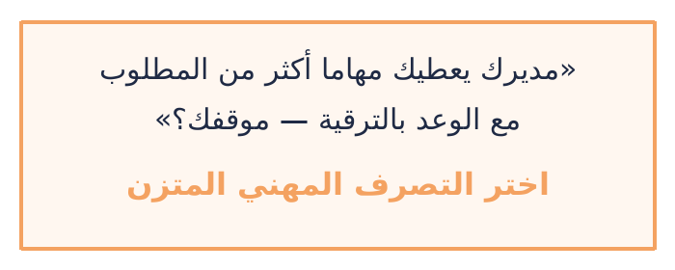 | ما التصرّف الأنسب؟ | 1. استبعد الإجابات الانفعالية (الرفض الفوري، الشكوى للزملاء). 2. استبعد الإجابة السلبية (القبول الصامت بلا تنظيم). 3. اختر: الحوار المهني مع المدير + ترتيب الأولويات + توثيق المهام + التفاوض على جدول زمني واضح. | ✔ الحوار المهني وترتيب الأولويات مع توثيق الاتفاق | قاعدة الجدارات السلوكية: استمع ← افهم ← ناقش ببيانات ← تصعيد منهجي ← وثّق.
💭 التفكير المجرد — العلاقة بين الأشياء | 1 | القلم ↔ الفرشاة | 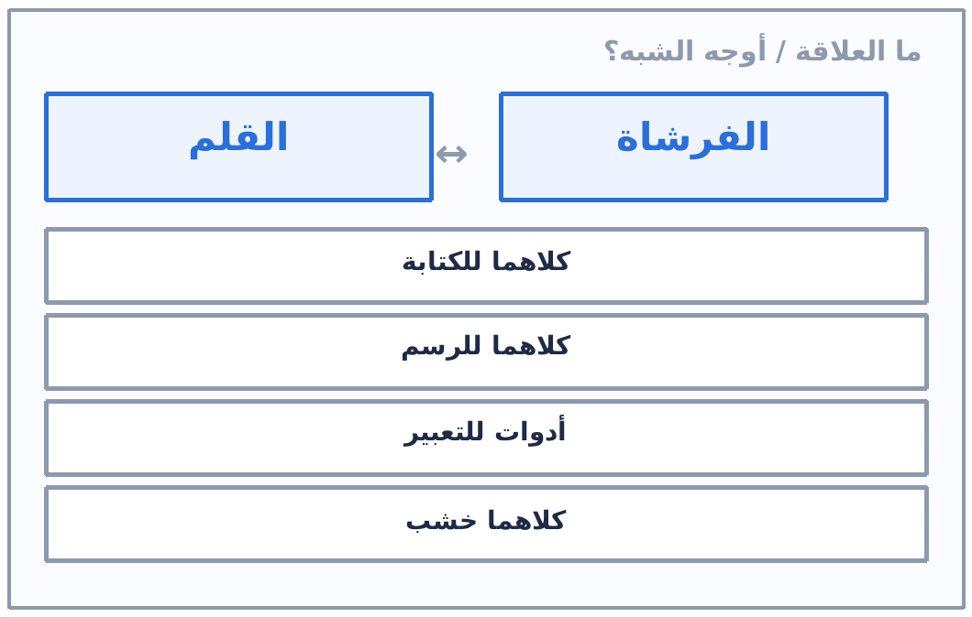 | ما العلاقة أو أوجه الشبه بين «القلم» و«الفرشاة»؟ | 1. اسأل: ما الذي يفعله كل منهما؟ كلاهما يترك أثرًا على سطح للتعبير عن فكرة. 2. كلاهما أداة يدوية للرسم/الكتابة، فالعلاقة هي «وظيفة متشابهة». 3. إن وُجد اختيار «أدوات للتعبير» مع «للكتابة أو الرسم» فالأول أعمّ وأدق. | ✔ كلاهما يستخدم للكتابة أو الرسم — أو «أدوات للتعبير» حسب الاختيارات
💭 التفكير المجرد — العلاقة بين الأشياء | 2 | الشوكة ↔ الملعقة | 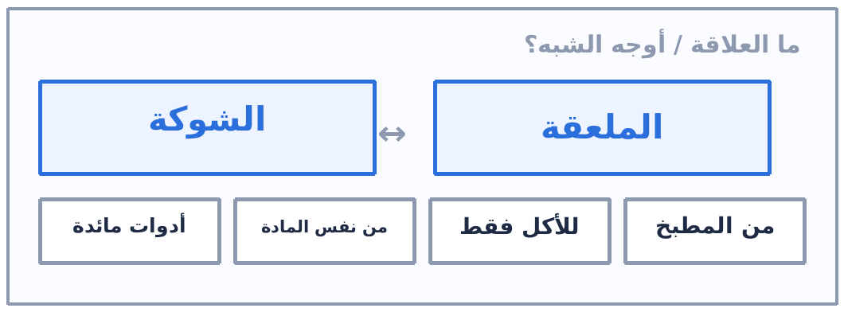 | ما العلاقة أو أوجه الشبه بين «الشوكة» و«الملعقة»؟ | 1. الجواب السهل: كلاهما من أدوات المائدة لتناول الطعام. 2. لكن الأدق: كلاهما من نفس المادة؛ لأن ناسًا كثيرين لا يأكلون بالشوكة أو الملعقة. 3. قاعدة: الإجابة التي تصدق على الجميع بلا استثناء هي الأدق. | ✔ الأدق: كلاهما مصنوع من نفس المادة (معدن أو بلاستيك) — و«أدوات مائدة» صحيح أيضًا
💭 التفكير المجرد — العلاقة بين الأشياء | 3 | الساعة ↔ البوصلة | 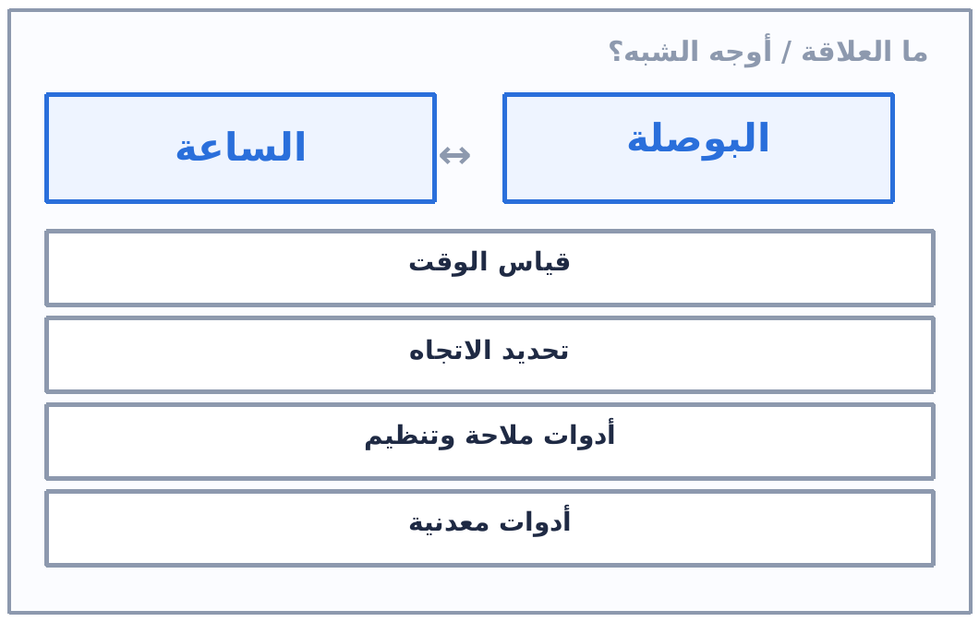 | ما العلاقة أو أوجه الشبه بين «الساعة» و«البوصلة»؟ | 1. ابدأ بالفرق: الوظيفة مختلفة تمامًا (زمن مقابل اتجاه). 2. ثم ابحث عن الجامع: كلاهما أداة دقيقة يستخدمها الإنسان لتنظيم حياته أو رحلته. 3. «أدوات للملاحة والتنظيم» يجمع الاثنين معًا. | ✔ الفرق: الساعة لقياس الوقت والبوصلة لتحديد الاتجاه — والجامع: كلاهما أدوات للملاحة والتنظيم
💭 التفكير المجرد — العلاقة بين الأشياء | 4 | العين ↔ الكاميرا | 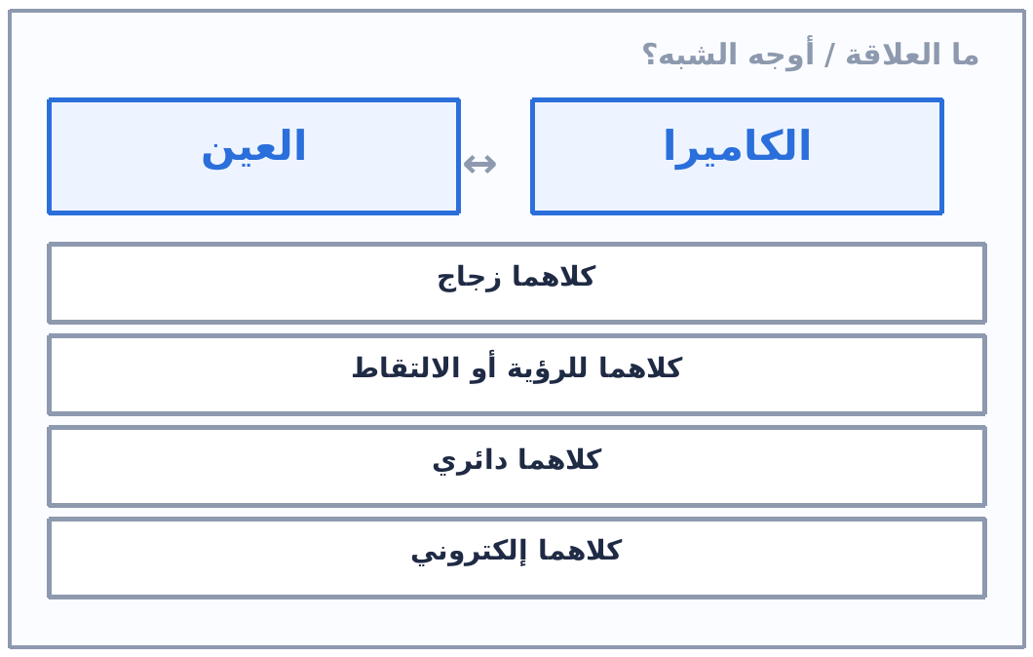 | ما العلاقة أو أوجه الشبه بين «العين» و«الكاميرا»؟ | 1. العلاقة هنا «طبيعي ↔ صناعي يؤدي نفس الوظيفة». 2. العين تبصر والكاميرا تلتقط — والجامع تكوين صورة. 3. استبعد «كلاهما زجاج/إلكتروني» لأنها لا تصدق على العين. | ✔ كلاهما يستخدم للرؤية أو الالتقاط (العضو الطبيعي ونظيره الصناعي)
💭 التفكير المجرد — العلاقة بين الأشياء | 5 | الهاتف ↔ التلفاز | 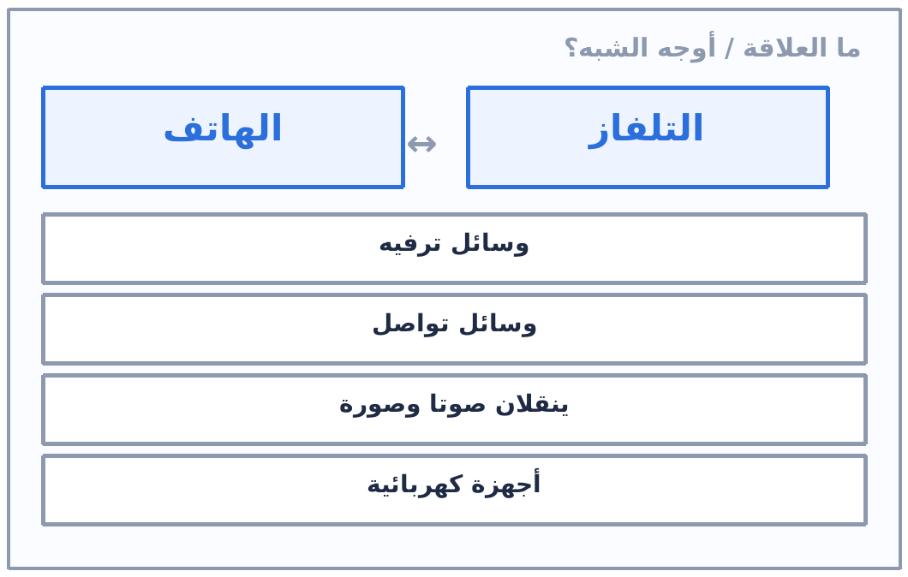 | ما العلاقة أو أوجه الشبه بين «الهاتف» و«التلفاز»؟ | 1. كلاهما شاشة تعرض محتوى مرئيًا ومسموعًا. 2. الجامع الأقوى: نقل الصوت والصورة؛ ثم «وسائل تواصل» أو «ترفيه» حسب الخيارات. 3. «أجهزة كهربائية» صحيح لكنه سطحي — لا تختره إن وُجد ما هو أدق. | ✔ كلاهما وسيلة ترفيه أو تواصل، وكلاهما ينقل صوتًا وصورة (حسب الاختيارات)
💭 التفكير المجرد — العلاقة بين الأشياء | 6 | الحجر ↔ الورقة | 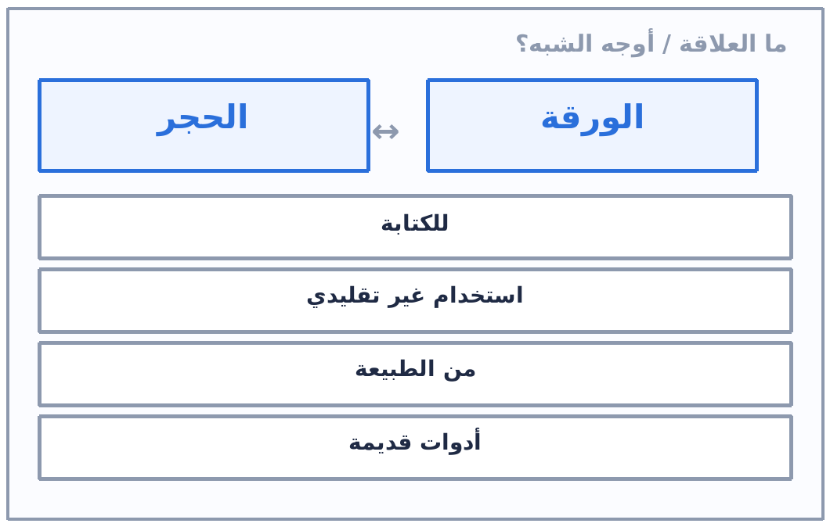 | ما العلاقة أو أوجه الشبه بين «الحجر» و«الورقة»؟ | 1. هذا النوع اسمه «كيف يمكن استخدامهما بطريقة غير تقليدية؟». 2. تخيّل موقفًا واحدًا يجمع الاثنين في وظيفة جديدة. 3. أي إجابة تربطهما بفعل واحد مقبولة — رجّح ما يناسب الاختيارات. | ✔ استخدام غير تقليدي: الورقة خريطة والحجر لتحديد المكان — أو الورقة مظلة صغيرة والحجر لتثبيتها | أسئلة التفكير الإبداعي ليس لها خطأ واحد واضح: بل أقرب إجابة.
💭 التفكير المجرد — العلاقة بين الأشياء | 7 | الطائرة ↔ الطير | 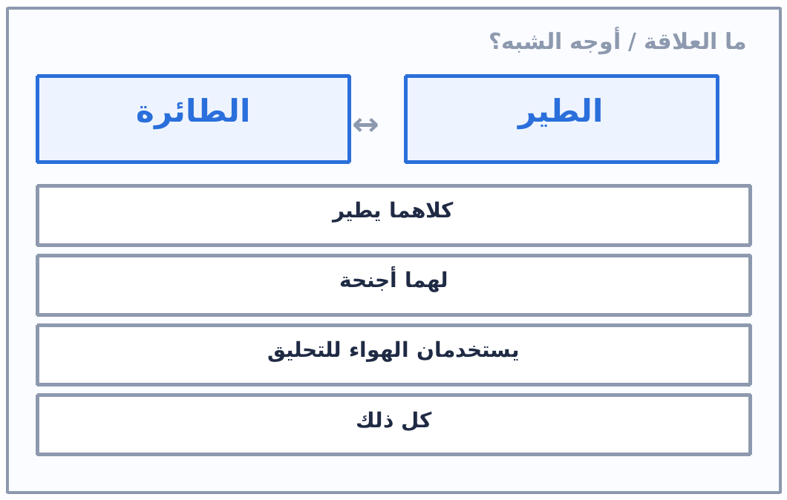 | ما العلاقة أو أوجه الشبه بين «الطائرة» و«الطير»؟ | 1. الطائرة محاكاة صناعية للطير في الطيران. 2. الجامع: الطيران + الأجنحة + الاعتماد على الهواء. 3. إن وُجد «كل ذلك» فهو الاختيار الجامع. | ✔ كلاهما يطير ولهما أجنحة ويستخدمان الهواء للتحليق
💭 التفكير المجرد — العلاقة بين الأشياء | 8 | الكتاب ↔ الحاسوب | 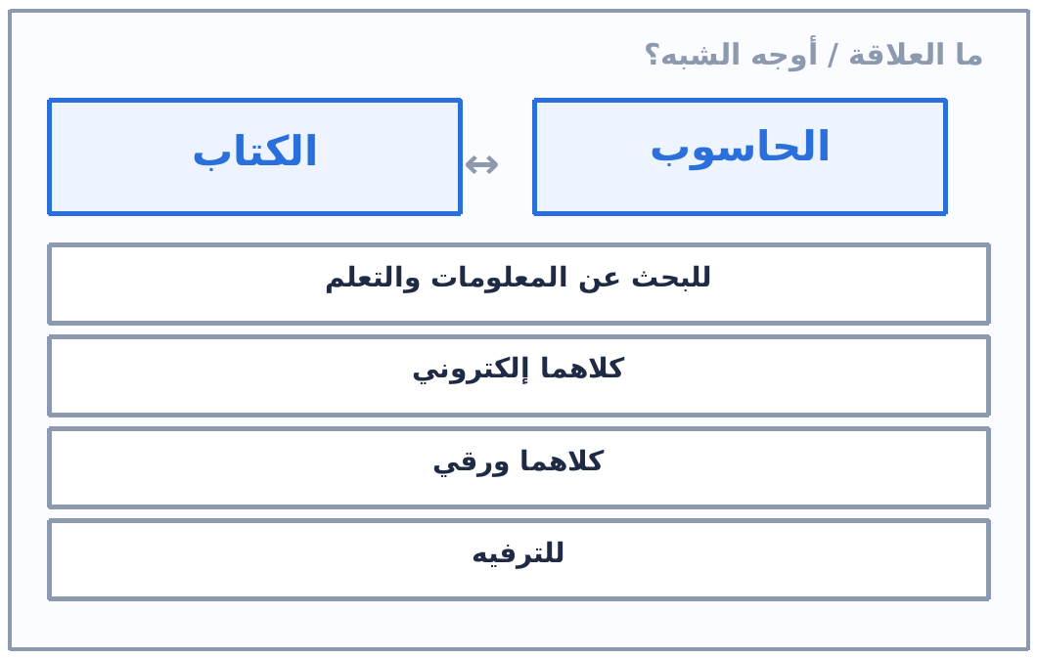 | ما العلاقة أو أوجه الشبه بين «الكتاب» و«الحاسوب»؟ | 1. كلاهما وعاء للمعرفة. 2. القديم والحديث لنفس الوظيفة: حفظ المعلومات واسترجاعها. 3. استبعد «إلكتروني/ورقي» لأنها تصدق على واحد فقط. | ✔ كلاهما يستخدم للبحث عن المعلومات والتعلم
💭 التفكير المجرد — العلاقة بين الأشياء | 9 | الشمس ↔ المصباح | 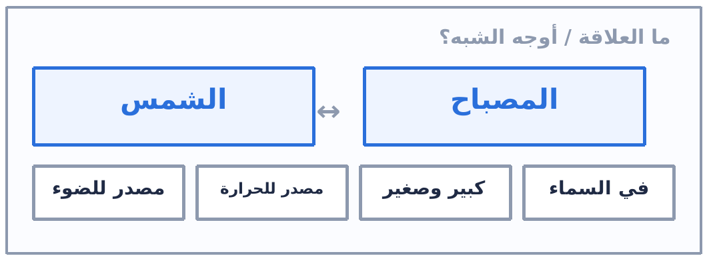 | ما العلاقة أو أوجه الشبه بين «الشمس» و«المصباح»؟ | 1. الشمس مصدر طبيعي والمصباح مصدر صناعي. 2. الجامع: إصدار الضوء. 3. «الحرارة» تصدق على الشمس أكثر فلا تخترها. | ✔ كلاهما مصدر للضوء
💭 التفكير المجرد — العلاقة بين الأشياء | 10 | السمكة ↔ الغواصة | 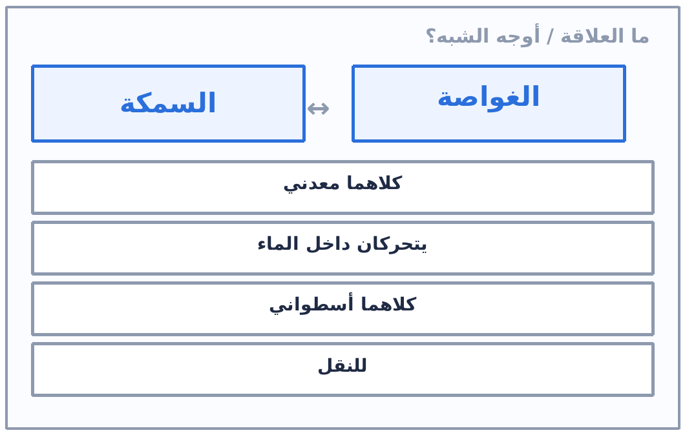 | ما العلاقة أو أوجه الشبه بين «السمكة» و«الغواصة»؟ | 1. الغواصة محاكاة صناعية للسمكة في بيئتها. 2. الجامع: الحركة داخل الماء. 3. «معدني/للنقل» لا يصدق على السمكة. | ✔ كلاهما يتحرك داخل الماء
💭 التفكير المجرد — العلاقة بين الأشياء | 11 | النظارة ↔ العدسة المكبرة | 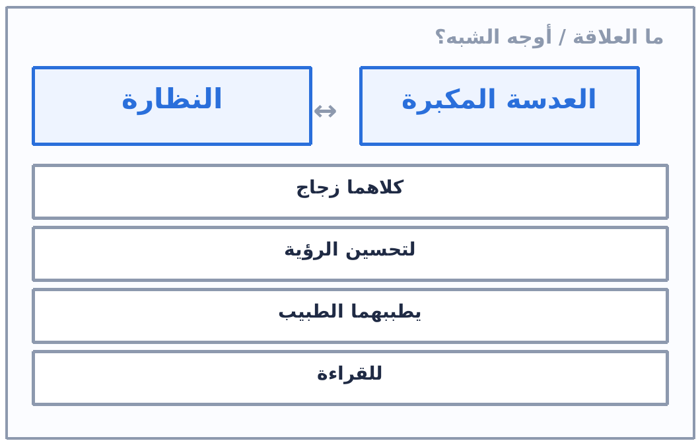 | ما العلاقة أو أوجه الشبه بين «النظارة» و«العدسة المكبرة»؟ | 1. كلاهما عدسة تعالج ضعف الرؤية أو تضخّم الصورة. 2. الجامع: تحسين الرؤية لا مجرد «الزجاج». | ✔ كلاهما يستخدم لتحسين الرؤية
💭 التفكير المجرد — العلاقة بين الأشياء | 12 | الميزان ↔ الحكم | 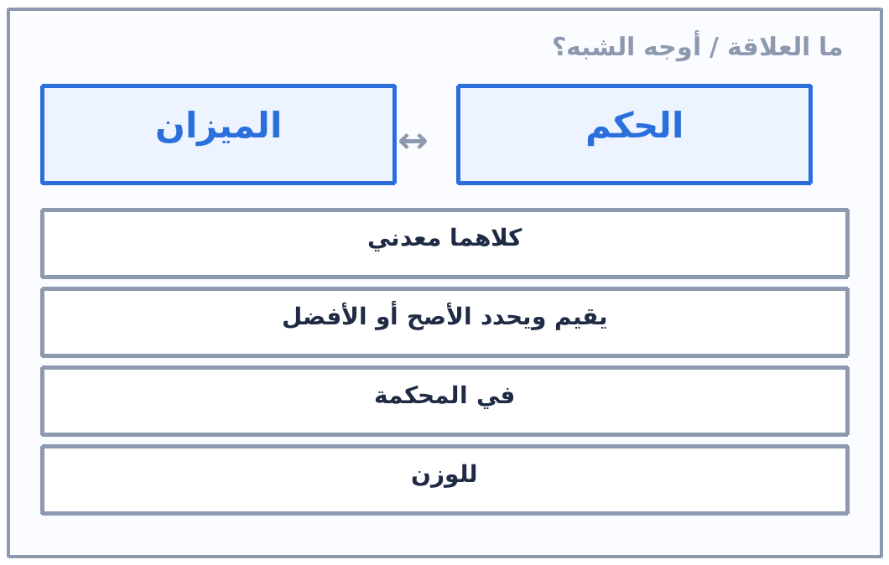 | ما العلاقة أو أوجه الشبه بين «الميزان» و«الحكم»؟ | 1. الميزان أداة حسية والحكم أداة معنوية لنفس الفكرة. 2. الجامع: التقييم والترجيح. | ✔ كلاهما يقيم أو يحدد من الأفضل أو الأصح
💭 التفكير المجرد — العلاقة بين الأشياء | 13 | النافذة ↔ شاشة التلفاز |  | ما العلاقة أو أوجه الشبه بين «النافذة» و«شاشة التلفاز»؟ | 1. كلاهما «إطار» ترى من خلاله مشهدًا لست فيه. 2. الجامع: نقل صورة من مكان إلى آخر. | ✔ كلاهما يظهر صورة لما بالخارج أو لمكان آخر
💭 التفكير المجرد — العلاقة بين الأشياء | 14 | السيارة ↔ الدراجة |  | ما العلاقة أو أوجه الشبه بين «السيارة» و«الدراجة»؟ | 1. الجامع: التنقل + الاعتماد على العجلات. 2. «بمحرك» لا يصدق على الدراجة، فاستبعده. | ✔ وسيلة نقل تعتمد على العجلات
💭 التفكير المجرد — العلاقة بين الأشياء | 15 | الكتاب ↔ الفيلم الوثائقي |  | ما العلاقة أو أوجه الشبه بين «الكتاب» و«الفيلم الوثائقي»؟ | 1. مكتوب مقابل مرئي لنفس الغاية. | ✔ كلاهما وسيلة لنقل المعرفة والمعلومات
💭 التفكير المجرد — العلاقة بين الأشياء | 16 | الوردة ↔ الإنسان |  | ما العلاقة أو أوجه الشبه بين «الوردة» و«الإنسان»؟ | 1. الجامع: كائن حيّ له احتياجات ودورة حياة. 2. «جميل/طبيعة» انطباع سطحي لا علاقة موضوعية. | ✔ كلاهما يحتاج إلى الهواء والماء وله دورة حياة
💭 التفكير المجرد — العلاقة بين الأشياء | 17 | الراديو ↔ الأذن |  | ما العلاقة أو أوجه الشبه بين «الراديو» و«الأذن»؟ | 1. الراديو يلتقط الموجات والأذن تلتقط الذبذبات. | ✔ كلاهما يلتقط الأصوات
💭 التفكير المجرد — العلاقة بين الأشياء | 18 | المدرسة ↔ البيت |  | ما العلاقة أو أوجه الشبه بين «المدرسة» و«البيت»؟ | 1. المعنى الوظيفي لا الشكلي هو المطلوب. | ✔ كلاهما مكان للتعلم والتربية
💭 التفكير المجرد — العلاقة بين الأشياء | 19 | الوقت ↔ المال |  | ما العلاقة أو أوجه الشبه بين «الوقت» و«المال»؟ | 1. الجامع: مورد قابل للإدارة والحساب. | ✔ كلاهما مهم ويمكن إدارته وحسابه
💭 التفكير المجرد — العلاقة بين الأشياء | 20 | الطبيب ↔ الصيدلي |  | ما العلاقة أو أوجه الشبه بين «الطبيب» و«الصيدلي»؟ | 1. علاقة تكامل لا تطابق: كلٌّ له دور مختلف في نفس المسار. | ✔ الطبيب يشخص المرض والصيدلي يجهز الدواء (تكامل في العلاج)
💭 التفكير المجرد — العلاقة بين الأشياء | 21 | الهواء ↔ الحياة |  | ما العلاقة أو أوجه الشبه بين «الهواء» و«الحياة»؟ | 1. هذه علاقة «لزوم»: الهواء شرط للحياة. 2. انتبه لترتيب الطرفين: الهواء شرط، الحياة مشروط. | ✔ لا يمكن العيش بدون هواء (علاقة شرط)
💭 التفكير المجرد — العلاقة بين الأشياء | 22 | القطار ↔ الخريطة |  | ما العلاقة أو أوجه الشبه بين «القطار» و«الخريطة»؟ | 1. علاقة أداة بموضوعها: الخريطة أداة تخطيط لمسار القطار. | ✔ الخريطة تستخدم لتحديد مسار القطار
💭 التفكير المجرد — العلاقة بين الأشياء | 23 | الرياضة ↔ الصحة |  | ما العلاقة أو أوجه الشبه بين «الرياضة» و«الصحة»؟ | 1. الرياضة سبب والصحة نتيجة. | ✔ الرياضة تحافظ على الصحة وتقوي الجسم (علاقة سبب بنتيجة)
💭 التفكير المجرد — العلاقة بين الأشياء | 24 | العقل ↔ الكمبيوتر |  | ما العلاقة أو أوجه الشبه بين «العقل» و«الكمبيوتر»؟ | 1. الكمبيوتر محاكاة صناعية للعقل في المعالجة. | ✔ كلاهما يعالج المعلومات ويتخذ قرارات
💭 التفكير المجرد — العلاقة بين الأشياء | 25 | الأمطار ↔ النباتات |  | ما العلاقة أو أوجه الشبه بين «الأمطار» و«النباتات»؟ | 1. المطر سبب والنمو نتيجة. | ✔ الأمطار تساعد النباتات على النمو (سبب ← نتيجة)
💭 التفكير المجرد — العلاقة بين الأشياء | 26 | المرآة ↔ الصورة |  | ما العلاقة أو أوجه الشبه بين «المرآة» و«الصورة»؟ | 1. المرآة انعكاس مباشر والصورة انعكاس محفوظ. | ✔ كلاهما يعكس الشكل الخارجي
💭 التفكير المجرد — العلاقة بين الأشياء | 27 | النجوم ↔ السماء |  | ما العلاقة أو أوجه الشبه بين «النجوم» و«السماء»؟ | 1. علاقة الجزء بالكل: النجم جزء من السماء. | ✔ النجوم جزء من السماء وتضيئها ليلًا (علاقة جزء بكل)
💭 التفكير المجرد — العلاقة بين الأشياء | 28 | الجزر ↔ القرنبيط |  | ما العلاقة أو أوجه الشبه بين «الجزر» و«القرنبيط»؟ | 1. نوع واحد يجمعهما: الخضروات. 2. «نبات» أعمّ وصحيح، لكن «خضروات» أدق إن وُجد. | ✔ كلاهما خضروات (نباتات)
💭 التفكير المجرد — العلاقة بين الأشياء | 29 | الحديقة ↔ الميناء |  | ما العلاقة أو أوجه الشبه بين «الحديقة» و«الميناء»؟ | 1. الجامع: مساحة مفتوحة يستقبل فيها الناس أو البضائع. | ✔ كلاهما مكان مفتوح
💭 التفكير المجرد — العلاقة بين الأشياء | 30 | الصديق ↔ العدو |  | ما العلاقة أو أوجه الشبه بين «الصديق» و«العدو»؟ | 1. علاقة تضاد في الموقف مع جامع «التأثير». | ✔ كلاهما يؤثر في حياتك (وبينهما تضاد في الاتجاه)
💭 التفكير المجرد — العلاقة بين الأشياء | 31 | القرنبيط ↔ الخيار |  | ما العلاقة أو أوجه الشبه بين «القرنبيط» و«الخيار»؟ | 1. «أخضر» يصدق على الخيار فقط فاستبعده. | ✔ كلاهما خضروات
💭 التفكير المجرد — العلاقة بين الأشياء | 32 | المد والجزر ↔ الإيقاع |  | ما العلاقة أو أوجه الشبه بين «المد والجزر» و«الإيقاع»؟ | 1. المد والجزر ظاهرة متكررة بإيقاع زمني. | ✔ كلاهما له إيقاع (حركة متكررة منتظمة)
💭 التفكير المجرد — العلاقة بين الأشياء | 33 | سور المدرسة ↔ سور الحديقة |  | ما العلاقة أو أوجه الشبه بين «سور المدرسة» و«سور الحديقة»؟ | 1. الوظيفة هي المطلوبة لا الشكل. | ✔ كلاهما يستخدم للحماية
💭 التفكير المجرد — العلاقة بين الأشياء | 34 | مرسى السفينة ↔ سور الحديقة |  | ما العلاقة أو أوجه الشبه بين «مرسى السفينة» و«سور الحديقة»؟ | 1. المرسى يحمي السفينة والسور يحمي الحديقة، وكلاهما يرسم حدًّا. | ✔ كلاهما للحماية أو لتحديد الحدود
💭 التفكير المجرد — العلاقة بين الأشياء | 35 | الوسام ↔ الكأس |  | ما العلاقة أو أوجه الشبه بين «الوسام» و«الكأس»؟ | 1. ابدأ بالأدق: الغاية من الاثنين هي التكريم. 2. فإن لم يكن موجودًا فالوصف: جائزتان. | ✔ إن وُجد «للتكريم» فهو الأدق، وإلا فـ«كلاهما جائزتان»
💭 التفكير المجرد — العلاقة بين الأشياء | 36 | الطبلة ↔ البيانو |  | ما العلاقة أو أوجه الشبه بين «الطبلة» و«البيانو»؟ | 1. «يُضرب» يصدق على الطبلة فقط. | ✔ كلاهما آلة موسيقية
💭 التفكير المجرد — العلاقة بين الأشياء | 37 | اللسان ↔ الأنف |  | ما العلاقة أو أوجه الشبه بين «اللسان» و«الأنف»؟ | 1. «للتذوق» يصدق على اللسان فقط فاستبعده. | ✔ كلاهما جزء من الجسم أو عضو حسي (حسب الاختيارات)
🗣️ العلاقات اللفظية (التناظر اللفظي) | 1 | حديقة : شجرة :: فصل : ؟ |  | أكمل التناظر اللفظي: حديقة : شجرة مثل فصل : ...؟ | 1. العلاقة بين الزوج الأول: احتواء — الحديقة تحتوي على أشجار 2. الحديقة مكان يحتوي على أشجار. 3. إذن الفصل مكان يحتوي على طلاب. | ✔ طالب | علاقة الاحتواء من أكثر ما يتكرر في الاختبارات.
🗣️ العلاقات اللفظية (التناظر اللفظي) | 2 | سباحة : غرق :: قيادة : ؟ |  | أكمل التناظر اللفظي: سباحة : غرق مثل قيادة : ...؟ | 1. العلاقة بين الزوج الأول: نشاط قد يؤدي إلى نتيجة سلبية محتملة 2. السباحة نشاط قد ينتهي بالغرق. 3. القيادة نشاط قد ينتهي بحادث. | ✔ حادث
🗣️ العلاقات اللفظية (التناظر اللفظي) | 3 | رؤية : بصيرة :: سماع : ؟ |  | أكمل التناظر اللفظي: رؤية : بصيرة مثل سماع : ...؟ | 1. العلاقة بين الزوج الأول: حسي ⇄ معنوي — الرؤية تقابلها البصيرة 2. الرؤية حاسة جسدية والبصيرة إدراك معنوي. 3. إذن السماع حاسة والفهم إدراك معنوي. | ✔ فهم
🗣️ العلاقات اللفظية (التناظر اللفظي) | 4 | مكتبة : كتب :: حديقة : ؟ |  | أكمل التناظر اللفظي: مكتبة : كتب مثل حديقة : ...؟ | 1. العلاقة بين الزوج الأول: مكان واحتواء — المكتبة تحتوي كتبًا 2. المكتبة تحتوي كتبًا. 3. الحديقة تحتوي زهورًا (أو أشجارًا حسب الخيارات). | ✔ زهور
🗣️ العلاقات اللفظية (التناظر اللفظي) | 5 | مقص : قص :: قلم : ؟ |  | أكمل التناظر اللفظي: مقص : قص مثل قلم : ...؟ | 1. العلاقة بين الزوج الأول: الأداة ووظيفتها 2. المقص أداة ووظيفته القص. 3. القلم أداة ووظيفته الكتابة. | ✔ كتابة
🗣️ العلاقات اللفظية (التناظر اللفظي) | 6 | دراسة : نجاح :: نوم : ؟ |  | أكمل التناظر اللفظي: دراسة : نجاح مثل نوم : ...؟ | 1. العلاقة بين الزوج الأول: سبب ← نتيجة 2. الدراسة تؤدي إلى النجاح. 3. النوم يؤدي إلى الراحة. | ✔ راحة
🗣️ العلاقات اللفظية (التناظر اللفظي) | 7 | ليل : نهار :: برد : ؟ |  | أكمل التناظر اللفظي: ليل : نهار مثل برد : ...؟ | 1. العلاقة بين الزوج الأول: تضاد 2. الليل ضد النهار. 3. إذن البرد ضده الحرارة. | ✔ حرارة | التضاد يُحل بمجرد النظر — لا تفكّر كثيرًا.
🗣️ العلاقات اللفظية (التناظر اللفظي) | 8 | سعيد : مبتهج :: سريع : ؟ |  | أكمل التناظر اللفظي: سعيد : مبتهج مثل سريع : ...؟ | 1. العلاقة بين الزوج الأول: ترادف 2. سعيد = مبتهج (نفس المعنى). 3. إذن سريع = خاطف. | ✔ خاطف
🗣️ العلاقات اللفظية (التناظر اللفظي) | 9 | طائرة : مطار :: سفينة : ؟ |  | أكمل التناظر اللفظي: طائرة : مطار مثل سفينة : ...؟ | 1. العلاقة بين الزوج الأول: الشيء ومكانه 2. الطائرة مكانها المطار. 3. السفينة مكانها الميناء. | ✔ ميناء
🗣️ العلاقات اللفظية (التناظر اللفظي) | 10 | مرض : دواء :: عطش : ؟ |  | أكمل التناظر اللفظي: مرض : دواء مثل عطش : ...؟ | 1. العلاقة بين الزوج الأول: المشكلة وعلاجها 2. المرض يعالجه الدواء. 3. العطش يعالجه الماء. | ✔ ماء
🗣️ العلاقات اللفظية (التناظر اللفظي) | 11 | كتاب : قراءة :: طعام : ؟ |  | أكمل التناظر اللفظي: كتاب : قراءة مثل طعام : ...؟ | 1. العلاقة بين الزوج الأول: الشيء ونتيجته أو ما يُفعل به 2. الكتاب نتيجته أن نقرأه. 3. الطعام نتيجته أن نأكله. | ✔ أكل | انتبه: «جوع» و«مضغ» و«مطبخ» كلها قريبة لكن الفعل المباشر هو الأكل.
🗣️ العلاقات اللفظية (التناظر اللفظي) | 12 | قلم : كاتب :: مطرقة : ؟ |  | أكمل التناظر اللفظي: قلم : كاتب مثل مطرقة : ...؟ | 1. العلاقة بين الزوج الأول: الأداة ومَن يستخدمها 2. القلم يستخدمه الكاتب. 3. المطرقة يستخدمها النجار. | ✔ نجار
🗣️ العلاقات اللفظية (التناظر اللفظي) | 13 | نار : دخان :: مرض : ؟ |  | أكمل التناظر اللفظي: نار : دخان مثل مرض : ...؟ | 1. العلاقة بين الزوج الأول: الشيء وما ينتج عنه 2. النار ينتج عنها دخان. 3. المرض ينتج عنه أعراض — وهي الأشمل من الألم. | ✔ أعراض | اختَر الأشمل عند تعدد النتائج.
🗣️ العلاقات اللفظية (التناظر اللفظي) | 14 | سمك : ماء :: طيور : ؟ |  | أكمل التناظر اللفظي: سمك : ماء مثل طيور : ...؟ | 1. العلاقة بين الزوج الأول: الكائن وبيئته 2. السمك يعيش في الماء. 3. الطيور تعيش في الهواء — وهو الأعمّ. | ✔ هواء
🗣️ العلاقات اللفظية (التناظر اللفظي) | 15 | مدرسة : تعليم :: مستشفى : ؟ |  | أكمل التناظر اللفظي: مدرسة : تعليم مثل مستشفى : ...؟ | 1. العلاقة بين الزوج الأول: المكان ووظيفته 2. المدرسة وظيفتها التعليم. 3. المستشفى وظيفتها العلاج. | ✔ علاج
🗣️ العلاقات اللفظية (التناظر اللفظي) | 16 | عين : نظر :: أذن : ؟ |  | أكمل التناظر اللفظي: عين : نظر مثل أذن : ...؟ | 1. العلاقة بين الزوج الأول: العضو ووظيفته 2. العين وظيفتها النظر. 3. الأذن وظيفتها السمع. | ✔ سمع
🗣️ العلاقات اللفظية (التناظر اللفظي) | 17 | سيارة : طريق :: قطار : ؟ |  | أكمل التناظر اللفظي: سيارة : طريق مثل قطار : ...؟ | 1. العلاقة بين الزوج الأول: المركبة ومسارها 2. السيارة تسير على الطريق. 3. القطار يسير على السكة الحديد — أما المحطة فمكان توقّفه. | ✔ سكة حديد
🗣️ العلاقات اللفظية (التناظر اللفظي) | 18 | عسل : نحل :: بيض : ؟ |  | أكمل التناظر اللفظي: عسل : نحل مثل بيض : ...؟ | 1. العلاقة بين الزوج الأول: المنتج ومصدره 2. العسل يأتي من النحل. 3. البيض يأتي من الدجاج — وهو الأدق من «طائر». | ✔ دجاج
🗣️ العلاقات اللفظية (التناظر اللفظي) | 19 | كرة : لاعب :: فرشاة : ؟ |  | أكمل التناظر اللفظي: كرة : لاعب مثل فرشاة : ...؟ | 1. العلاقة بين الزوج الأول: الأداة ومستخدمها (شخص) 2. الكرة يستخدمها اللاعب. 3. الفرشاة يستخدمها الرسام — والمطلوب «مَن» لا ماذا. | ✔ رسام
🗣️ العلاقات اللفظية (التناظر اللفظي) | 20 | دواء : شفاء :: جوع : ؟ |  | أكمل التناظر اللفظي: دواء : شفاء مثل جوع : ...؟ | 1. العلاقة بين الزوج الأول: ما يعالجه 2. الدواء نتيجته الشفاء. 3. الجوع يعالجه الطعام. | ✔ طعام
🗣️ العلاقات اللفظية (التناظر اللفظي) | 21 | ورقة : كتاب :: طوبة : ؟ |  | أكمل التناظر اللفظي: ورقة : كتاب مثل طوبة : ...؟ | 1. العلاقة بين الزوج الأول: جزء من كل 2. الورقة جزء من الكتاب. 3. الطوبة جزء من البيت. | ✔ بيت
🗣️ العلاقات اللفظية (التناظر اللفظي) | 22 | قفل : مفتاح :: سؤال : ؟ |  | أكمل التناظر اللفظي: قفل : مفتاح مثل سؤال : ...؟ | 1. العلاقة بين الزوج الأول: الشيء وما يفتحه أو يحلّه 2. المفتاح يفتح القفل. 3. الإجابة تحلّ السؤال. | ✔ إجابة
🗣️ العلاقات اللفظية (التناظر اللفظي) | 23 | حليب : بقرة :: صوف : ؟ |  | أكمل التناظر اللفظي: حليب : بقرة مثل صوف : ...؟ | 1. العلاقة بين الزوج الأول: المنتج ومصدره 2. الحليب من البقرة. 3. الصوف من الخروف. | ✔ خروف
📜 الأمثال الشعبية ولماذا نستخدم؟ | 1 | «سقيع واحد لا يكفي» |  | سقيع واحد لا يكفي | 1. اقرأ المثل حرفيًا: سقيع (برد) واحد لا يكفي وحده. 2. ثم ترجمه إلى موقف: الحكم يحتاج أكثر من مرة واحدة. 3. اختر المعنى المجازي الذي يشرح «لماذا نستخدم المثل». | ✔ موقف واحد لا يكفي للحكم على الأمور
📜 الأمثال الشعبية ولماذا نستخدم؟ | 2 | «الأواني الفارغة تحدث ضجة أكثر» |  | الأواني الفارغة تحدث ضجة أكثر من المبتلاّة | 1. الصورة: الإناء الفارغ يطنّ عند النقر عليه أكثر من الممتلئ. 2. المعنى: الجاهل يتكلم كثيرًا والعالم قليل الكلام. | ✔ الأشخاص الذين لا يعلمون شيئًا (أو لا يعرفون) هم أكثر الناس ضجيجًا
📜 الأمثال الشعبية ولماذا نستخدم؟ | 3 | «تفاحة واحدة فاسدة تفسد السلة كلها» |  | تفاحة واحدة فاسدة تفسد السلة كلها | 1. المثل يُضرب للعنصر السيء الذي يؤثر على الجماعة. | ✔ وجود شيء سيء أو فاسد في مجموعة ما قد يفسد المجموعة بأكملها
📜 الأمثال الشعبية ولماذا نستخدم؟ | 4 | «ليس كل ما يلمع ذهبًا» |  | ليس كل ما يلمع ذهبًا | 1. القاعدة: احكم على الجوهر لا على المظهر. | ✔ التحذير من الانخداع بالمظاهر — ليس كل ما يبدو لامعًا حقيقيًا أو نافعًا
📜 الأمثال الشعبية ولماذا نستخدم؟ | 5 | لماذا نغسل الملابس؟ |  | لماذا نغسل الملابس؟ | 1. الغاية: التنظيف؛ والوسيلة: إزالة الأوساخ. 2. إن وُجد الاختياران معًا فالغاية (للتنظيف) هي الأدق. | ✔ للتنظيف — وإن لم يكن موجودًا فـ«لإزالة الأوساخ»
📜 الأمثال الشعبية ولماذا نستخدم؟ | 6 | لماذا نطهو الطعام؟ |  | لماذا نطهو الطعام؟ | 1. الغاية: صلاحية الأكل؛ والنتيجة الفرعية: قتل الجراثيم. | ✔ ليكون صالحًا للأكل — وإن لم يكن موجودًا فـ«لقتل الجراثيم»
🔗 المتتابعات والمتسلسلة (نماذج حديثة) | 1 | فيبوناتشي: كل حد مجموع السابقين |  | أكمل المتتابعة: | 1. 1 + 1 = 2، ثم 1 + 2 = 3، ثم 2 + 3 = 5. 2. 3 + 5 = 8، و5 + 8 = 13. 3. إذن 8 + 13 = 21. | ✔ 21 | فيبوناتشي أشهر متتالية في اختبارات IQ — احفظها.
🔗 المتتابعات والمتسلسلة (نماذج حديثة) | 2 | معامل الضرب يتزايد (×2، ×3، ×4…) |  | أكمل المتتابعة: | 1. 3 × 2 = 6. 2. 6 × 3 = 18. 3. 18 × 4 = 72. 4. 72 × 5 = 360. 5. إذن 360 × 6 = 2160. | ✔ 2160
🔗 المتتابعات والمتسلسلة (نماذج حديثة) | 3 | المربعات الكاملة |  | أكمل المتتابعة: | 1. 1×1=1، 2×2=4، 3×3=9، 4×4=16، 5×5=25. 2. إذن 6×6 = 36. | ✔ 36 | احفظ المربعات حتى 15² والمكعبات حتى 6³.
🔗 المتتابعات والمتسلسلة (نماذج حديثة) | 4 | القسمة على 3 |  | أكمل المتتابعة: | 1. 81 ÷ 3 = 27. 2. 27 ÷ 3 = 9. 3. 9 ÷ 3 = 3. 4. إذن 3 ÷ 3 = 1. | ✔ 1
🔗 المتتابعات والمتسلسلة (نماذج حديثة) | 5 | التضعيف المستمر |  | أكمل المتتابعة: | 1. كل رقم = ضعف الذي قبله (×2). 2. 2 × 80 = 160. | ✔ 160
🔗 المتتابعات والمتسلسلة (نماذج حديثة) | 6 | الزيادة نصف (كسر عشري) |  | أكمل المتتابعة: | 1. الفرق بين كل حدين = 0.5 (نصف). 2. 2.5 + 0.5 = 3. | ✔ 3
🔗 المتتابعات والمتسلسلة (نماذج حديثة) | 7 | النقص بمقدار 1.5 |  | أكمل المتتابعة: | 1. 10.5 − 9 = 1.5، و9 − 7.5 = 1.5، و7.5 − 6 = 1.5. 2. إذن 6 − 1.5 = 4.5. | ✔ 4.5
🔗 المتتابعات والمتسلسلة (نماذج حديثة) | 8 | كسر عشري × 2 |  | أكمل المتتابعة: | 1. كل حد = ضعف الذي قبله: 1.2 × 2 = 2.4. 2. 9.6 × 2 = 19.2. | ✔ 19.2
🔗 المتتابعات والمتسلسلة (نماذج حديثة) | 9 | عشري: الصحيح ينقص 10 والكسر يزيد 0.1 |  | أكمل المتتابعة: | 1. حلّ الجزأين منفصلين: الصحيح 100 ← 90 ← 80 ← 70 ← 60 (ينقص 10). 2. والكسر 0.1 ← 0.2 ← 0.3 ← 0.4 ← 0.5 (يزيد 0.1). 3. إذن الناتج 60.5. 4. أو بالفرق الثابت: 90.2 − 100.1 = −9.9، و80.3 − 90.2 = −9.9، فـ70.4 − 9.9 = 60.5. | ✔ 60.5 | تنبيه: ظهر في الفيديو الرقم (100.01) وهو خطأ مطبعي؛ الصحيح 100.1 ليستقيم الفرق 9.9.
🔗 المتتابعات والمتسلسلة (نماذج حديثة) | 10 | الزيادة تتزايد (+0.1، +0.2، +0.3…) |  | أكمل المتتابعة: | 1. 1 + 0.1 = 1.1. 2. 1.1 + 0.2 = 1.3. 3. 1.3 + 0.3 = 1.6. 4. 1.6 + 0.4 = 2. 5. إذن 2 + 0.5 = 2.5. | ✔ 2.5
🔗 المتتابعات والمتسلسلة (نماذج حديثة) | 11 | القاعدة المركّبة: × 2 ثم + 0.2 |  | أكمل المتتابعة: | 1. 5 × 2 = 10، ثم + 0.2 = 10.2. 2. 10.2 × 2 = 20.4، ثم + 0.2 = 20.6. 3. 20.6 × 2 = 41.2، ثم + 0.2 = 41.4. 4. إذن 41.4 × 2 = 82.8، ثم + 0.2 = 83. | ✔ 83 | القاعدة المركّبة: اجمع خطوتين (ضرب ثم جمع) والتزم بهما في كل مرة.
🔗 المتتابعات والمتسلسلة (نماذج حديثة) | 12 | عشري كبير بفرق ثابت −29.8 |  | أكمل المتتابعة: | 1. الأرقام تتناقص إذن العملية طرح. 2. 1971.4 − 1941.6 = 29.8، و1941.6 − 1911.8 = 29.8 — الفرق ثابت. 3. إذن 1911.8 − 29.8 = 1882. | ✔ 1882
🧩 ألغاز الأشكال المركّبة (ورقة / سمكة / يد) | 1 | شيء نكتب به، بداخله طعام، وبخارجه شيء نرتديه |  | المثلث = سمكة، المربع = ورق، المعيّن = حذاء، الدائرة = يد. ارسم: شيء نكتب به، بداخله طعام، وبخارجه شيء نرتديه. | 1. شيء نكتب به = اليد = الدائرة (هي الشكل الأوسط). 2. بداخله طعام = السمكة = المثلث (أعمق شكل). 3. بخارج شيء نكتب به شيء نرتديه = الحذاء = المعيّن (الشكل الخارجي). 4. النتيجة من الخارج للداخل: معيّن ⊃ دائرة ⊃ مثلث. | ✔ المعيّن (الحذاء) في الخارج، وبداخله الدائرة (اليد)، وبداخلها المثلث (السمكة) | الكلمة الفاصلة: «بداخله» = الشكل الأعمق، «يحيط به/بخارجه» = الشكل الأوسع.
🧩 ألغاز الأشكال المركّبة (ورقة / سمكة / يد) | 2 | شيء نأكله، يحيط به شيء رقيق، وأسفله شيء نرتديه |  | ارسم: شيء نأكله، يحيط به شيء رقيق، وأسفله شيء نرتديه. | 1. شيء نأكله = السمكة = المثلث (في القلب). 2. يحيط به شيء رقيق = الورق = المربع (يحيط بالمثلث من كل جانب). 3. أسفله شيء نرتديه = الحذاء = المعيّن (في الخارج). 4. النتيجة: معيّن ⊃ مربع ⊃ مثلث. | ✔ المعيّن (الحذاء) خارجًا، والمربع (الورق) في الوسط، والمثلث (السمكة) في القلب | لو تذكّر الترتيب «الأول ذُكر أولًا = الأعمق»، يصير الرسم ميكانيكيًا.
🧩 ألغاز الأشكال المركّبة (ورقة / سمكة / يد) | 3 | شيء نكتب به، بداخله شيء نأكله، يحيط به شيء رقيق |  | ارسم: شيء نكتب به، بداخله شيء نأكله، يحيط به شيء رقيق. | 1. شيء نكتب به = اليد = الدائرة. 2. بداخله شيء نأكله = السمكة = المثلث (أعمق شكل). 3. يحيط بالدائرة شيء رقيق = الورق = المربع (الشكل الخارجي). 4. النتيجة: مربع ⊃ دائرة ⊃ مثلث. | ✔ المربع (الورق) خارجًا، وبداخله الدائرة (اليد)، وبداخلها المثلث (السمكة) | أسهل أسئلة IQ على الإطلاق — لكن التركيز في «بداخله» و«يحيط به» هو كل شيء.
✂️ طي الورق والقص — نماذج إضافية | 1 | طيتان رأسيتان + قص زاوية ⇒ أربع قصّات |  | ورقة مستطيلة تُثنى نصفين ثم نصفين مرة ثانية (طيتان رأسيتان)، ثم يُقص مثلث من زاوية الربع. ما شكل الورقة بعد فردها؟ | 1. الطية الأولى تنصف الورقة، والثانية تنصفها مرة أخرى ⇒ أربعة أرباع متساوية. 2. المثلث المقصوص من زاوية الربع سينعكس مرة مع كل طية ⇒ 2 × 2 = 4 مثلثات. 3. تظهر القصّات الأربع على الحد العلوي للورقة بعد فردها: واحدة في كل ربع. 4. طابق النتيجة مع الاختيارات — الشكل «ج» في الفيديو هو المطابق. | ✔ أربعة مثلثات مقصوصة على الحد الأعلى، مثلث في كل ربع (الشكل ج كما في الفيديو) | عدد النسخ = 2^عدد الطيات: طيتان ⇒ أربع نسخ.
✂️ طي الورق والقص — نماذج إضافية | 2 | طية أفقية واحدة + قص من الأعلى ⇒ تناظر أفقي |  | ورقة مستطيلة تُثنى نصفين أفقيًّا (مرة واحدة)، ثم يُقص شريط من أعلاها. ما شكلها بعد الفرد؟ | 1. طية واحدة ⇒ نسختان من الشكل المقصوص. 2. القص من أعلى القطعة المطوية ينعكس إلى أسفل الورقة بعد الفرد. 3. فتظهر القصّة شريطًا في الأعلى وآخر مماثلًا في الأسفل (تناظر حول خط الطي). | ✔ شريط مقصوص في الأعلى وآخر مقابل له في الأسفل (الشكل ج كما في الفيديو) | القاعدة العامة: القص من أعلى/أسفل ⇒ تناظر رأسي، والقص من اليمين/اليسار ⇒ تناظر أفقي.
✂️ طي الورق والقص — نماذج إضافية | 3 | طية رأسية ثم أفقية + قص مربع من الزاوية ⇒ أربعة مربعات |  | ورقة تُثنى نصفين رأسيًّا ثم نصفين أفقيًّا، ثم يُقص مربع صغير من زاوية الربع. ما الشكل بعد الفرد؟ | 1. طيتان في اتجاهين مختلفين ⇒ أربعة أرباع (2 × 2). 2. المربع المقصوص من الزاوية الخارجية يظهر في الأركان الأربعة للورقة. 3. كل نسخة منعكسة أفقيًّا أو رأسيًّا عن جارتها، فتبدو متناظرة حول خطّي الطي. | ✔ أربعة مربعات مقصوصة، واحد في كل ركن من أركان الورقة | حدّد أولًا: هل الطيتان في نفس الاتجاه (أربعة أعمدة) أم في اتجاهين (أربعة أرباع)؟
✂️ طي الورق والقص — نماذج إضافية | 4 | طيتان رأسيتان + قص من حدّ الطية ⇒ شكل في المنتصف |  | ورقة تُثنى نصفين ثم نصفين (طيتان رأسيتان)، ثم يُقص نصف دائرة من حدّ الطية. ما الشكل بعد الفرد؟ | 1. القص على حدّ الطية ينعكس مع كل طية، فتتضاعف أنصاف الدوائر لتكوّن دوائر كاملة. 2. الطية الأولى تعطي دائرة كاملة عند خط المنتصف الأول. 3. الطية الثانية تنقل المشهد إلى النصف الآخر ⇒ دائرتان كاملتان على خطوط الطي. | ✔ دائرتان كاملتان مقصوصتان على خطّي الطي (في ثلثَي الورقة) | القص من «نص الورقة» (حدّ الطية) ينتج شكلًا مزدوجًا — لا نصف شكل.
✂️ طي الورق والقص — نماذج إضافية | 5 | طية رأسية وأفقية + نصف دائرة على الطية ⇒ دائرتان رأسيتان |  | ورقة تُثنى رأسيًّا ثم أفقيًّا، ثم يُقص نصف دائرة من حدّ الطية الرأسية. ما الشكل بعد الفرد؟ | 1. نصف الدائرة على الطية الرأسية يصير دائرة كاملة عند الفرد الأول. 2. الطية الأفقية تنقل الدائرة إلى النصف السفلي. 3. النتيجة: دائرتان كاملتان فوق بعضهما في منتصف الورقة رأسيًّا. | ✔ دائرتان كاملتان في منتصف الورقة، واحدة فوق الأخرى
✂️ طي الورق والقص — نماذج إضافية | 6 | طيتان رأسيتان + قص مربع من الزاوية السفلية |  | ورقة تُثنى نصفين ثم نصفين (طيتان رأسيتان)، ثم يُقص مربع من الزاوية. كيف تظهر القصّات بعد الفرد؟ | 1. أربع نسخ من المربع (2 × 2). 2. كل نسخة في ربع، وتتجاور النسخ على خطوط الطي فتكوّن في المنتصف شكلًا مزدوجًا متماسكًا. 3. النتيجة: أربعة مربعات على الحد، يندمج كل اثنين منها عند خط الطي. | ✔ أربعة مربعات مقصوصة على الحد، يندمج كل متجاورين عند خطّي الطي | عند القص من حدّ الطية تتلامس النسخ، وعند القص من الحدود الخارجية تتباعد.
🔲 مصفوفات متقدمة (قاعدة الأعمدة / الأقطار / التكرار) | 1 | قاعدة الصفوف: نفس المجموعة تتكرر في كل صف |  | كل صف يحتوي على ثلاث خلايا، وفي كل خلية ثلاثة أشكال. الخلية الثالثة (على اليسار) في كل صف ناقصها شكل واحد — أكمل الأشكال الثلاثة الناقصة. | 1. لا تبحث عن تتابع بين الصفوف: احسب «مجموعة الأشكال» في خلايا الصف الواحد. 2. الصف الأول: كل خلية فيها نفس الثلاثة (مثلث أسود + مربع أبيض + دائرة سوداء) بترتيب مختلف ⇒ الناقص هو المثلث الأسود. 3. الصف الثاني: كل خلية فيها (دائرتان + مربع أسود) ⇒ الناقص هو الدائرة المقلّمة. 4. الصف الثالث: كل خلية فيها (مثلث مقلّم + مربع أسود + دائرة مقلّمة) ⇒ الناقص المثلث المقلّم. 5. تحقق بالأعمدة: أول خلية في كل صف تعطي (3 مختلفين، دائرتين + مربع، 3 مختلفين) — وهو نفس نمط الخلايا الباقية. 6. النتيجة: مثلث أسود + دائرة مقلّمة + مثلث مقلّم ⇒ الاختيار 1. | ✔ الاختيار 1 — مثلث أسود في الصف الأول، دائرة مقلّمة في الثاني، مثلث مقلّم في الثالث | سرّ هذا النوع: لا تتابع بين الصفوف بل «نفس المجموعة تتكرر» — اجمع الأشكال كمجموعة وقارن.
🔲 مصفوفات متقدمة (قاعدة الأعمدة / الأقطار / التكرار) | 2 | شكل منسا الصعب — الحل على الأقطار |  | رقّم المربعات من 1 إلى 9 (من اليمين لليسار، صفًّا بصفٍّ). المربع 9 ناقص — ما الشكل الصحيح؟ | 1. لا تعمل بالصفوف والأعمدة هنا — الشكل يُحل بالأقطار (النمط المائل). 2. القطر الأول (3، 5، 7): المثلث المخطط فوق في 3 ⇒ نزل تحت في 5 ⇒ رجع فوق في 7. 3. القطر الثاني (6، 8، 1): نفس القاعدة — ما فوق ينزل تحت وما تحت يطلع فوق. 4. القطر الثالث (2، 4، 9): في 2 المخطط تحت والفاضي فوق، وفي 4 انعكس (المخطط فوق)، إذن في 9 يعود كما في 2. 5. النتيجة: مثلث فوق فاضي + مثلث تحت مخطط. | ✔ الاختيار E — مثلث فوق فارغ ومثلث تحت مخطط | الشكل صعب ويحتاج وقتًا؛ احفظ صورته وطريقته (الأقطار) إن ظهر لك في الامتحان.
🔲 مصفوفات متقدمة (قاعدة الأعمدة / الأقطار / التكرار) | 3 | قاعدة التكرار: الوحدات الثلاثية والرباعية تتكرر |  | لا يوجد تتابع بين الصفوف ولا الأعمدة. ما الشكل الذي يملأ المربع الناقص؟ | 1. جرّب الصفوف والأعمدة أولًا — لن تجد أي تتابع، فهذا الشكل يُحل بملاحظة التكرار. 2. لاحظ أن وحدات الثلاثة أشكال تتكرر بنفس التشكيل (واحد فوق واثنان تحت) في أكثر من مربع. 3. كذلك وحدات الأربعة أشكال تتكرر بنفس التشكيل (مربع 2×2). 4. أما الوحدات المفردة والمزدوجة فلا تتكرر، فلا تُبنَى عليها النتيجة. 5. إذن المربع الناقص يكرر تشكيل الثلاثة أشكال ⇒ الاختيار «د». | ✔ الاختيار «د» — تشكيل الثلاثة أشكال (واحد فوق واثنان تحت) | حين يفشل التتابع: ابحث عن «ما يتكرر» — التكرار نفسه هو القاعدة.

